Втулка
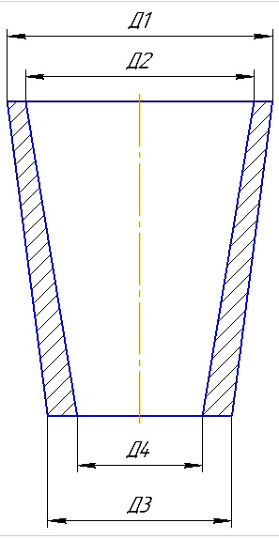
 |  |  |  |  |  |  |  |  | Ф 277-004 |  |  |  |  |  |  |  |  |  |  |  |  | Ф 277-004 |  |  |  |  |  |  |  |  |  |  |  | Ф 277-004
 |  |  |  | Технологическая карта |  |  |  |  | ПТЦ | Размеры модели |  | Вручную |  |  |  |  | Технологическая карта |  |  |  |  | ПТЦ |  |  |  |  |  |  | Технологическая карта |  |  |  |  | ПТЦ |  | Размеры модели
 | Заказ |  |  |  | 344406-003 |  |  | Модель: |  | Наружний диаметр | 825 |  |  |  | Заказ |  |  | 344197-002 |  |  | модель: | 1275.03.308 |  |  |  | Заказ |  |  |  | 344352-003 |  |  | Модель: | 1275.01.329 |  | Наружний диаметр | 709
 | Чертеж |  |  |  | 3547.03.00.005-01Д |  |  | Размеры: | 720х610х1350 | Внутренний диаметр | 704 |  |  |  | Чертеж |  |  | 2102.67.2.00-003 |  |  |  |  |  |  |  | Чертеж |  |  |  | 2102.67-1.00-002 |  |  | Размеры: | 710x610x1330 |  | Внутренний диаметр | 610
 | Наименование |  |  |  | Втулка |  |  | ст. ящик: | Ø = 704 мм., | Высота | 428 |  |  |  | Наименование |  |  | Втулка коническая |  |  |  |  |  |  |  | Наименование |  |  |  | Втулка |  |  | Ст. ящ.: | Ø610, H=1570 |  | Высота | 1330
 | Количество деталей на заказ |  |  |  | 2 |  |  |  | Н = 753 | Плотность | 9.1 |  |  |  | Количество деталей на заказ |  |  | 2 |  |  |  |  |  |  |  | Количество деталей на заказ |  |  |  | 1 |  |  |  |  |  | Плотность | 9.1
 |  |  |  |  |  |  |  |  |  | Толщина под прибылью | 61 |  |  |  |  |  |  |  |  |  |  |  |  |  |  |  |  |  |  |  |  |  |  |  |  | Высота прибыли | 240
 | Материал |  |  |  | БрО10С10 |  |  | К.В.Т | 0.52 | Высота прибыли | 245 |  |  |  | Материал |  |  | G-CuPb15Sn7 |  |  | К.В.Т | 0.18 |  |  |  | Материал |  |  |  | БрО8С12 |  |  | К.В.Т | 0.34 |  | Коэффициент высоты
 | Масса детали |  |  |  | 684 |  |  |  |  | Коэффициент высоты | 4 |  |  |  | Масса детали |  |  | 256 |  |  |  |  |  |  |  | Масса детали |  |  |  | 684 |  |  |  |  |  | Диаметр прибыли (ср.) | 790
 | Масса отливки |  |  |  | 555 |  |  | К.И.М. | 0.50 | Диаметр прибыли (ср.) | 947.5 |  |  |  | Масса отливки |  |  | -1547 | 870 |  | К.И.М. | 0.17 | Размеры модели |  |  | Масса отливки |  |  |  | 1430 |  |  | К.И.М. | 0.33 |  | Масса детали (отливка) | 1193.7616559
 | Масса прибыли |  |  |  | 675 |  |  |  |  | Масса детали (отливка) | 554.35 |  |  |  | Масса прибыли |  |  | 418 |  |  |  |  | Наружний диаметр Д1 | 545 |  | Масса прибыли |  |  |  | 452 |  |  |  |  |  | Масса прибыли | 439.89423166
 | Масса литниковой сист. |  |  |  | 76 |  |  |  |  | Масса прибыли | 674.43 |  |  |  | Масса литниковой сист. |  |  | 172 |  |  |  |  | Внутренний диаметр Д2 | 425 |  | Масса литниковой сист. |  |  |  | 120 |  |  |  |  |  | Масса литниковой сист. | 152
 | Норма расхода |  |  |  | 1306 |  |  |  |  | Масса литниковой сист. | 75.06 |  |  |  | Норма расхода |  |  | 1460 |  |  |  |  | Наружний диаметр Д3 | 400 |  | Норма расхода |  |  |  | 2002
 | Норма расхода на 1 дет. |  |  |  | 1306 |  |  |  |  |  |  |  |  |  | Металлозавалка |  |  | 1520 |  |  |  |  | Внутренний диаметр Д4 | 318 |  | Норма расхода на 1 дет. |  |  |  | 2002 |  |  |  |  |  | Размеры детали
 | Металлозавалка |  |  |  | 1358 |  |  |  |  | Размеры детали |  |  |  |  | Количество деталей в отливке |  |  | 1 |  |  |  |  | Высота | 1540 |  | Металлозавалка |  |  |  | 2083 |  |  |  |  |  | Наружний диаметр | 690
 | Металлозавалка на 1 дет. |  |  |  | 1358 |  |  |  |  | Наружний диаметр | 795 |  |  |  | Размеры в скобках чистовые |  |  |  |  | Радиус скругления прибыли 25 |  |  | Плотность | 9.2 |  | Металлозавалка на 1 дет. |  |  |  | 2083 |  |  |  |  |  | Внутренний диаметр | 633
 | Количество деталей в отливке |  |  |  | 1 |  |  |  |  | Внутренний диаметр | 716 |  |  |  | 217 |  | 1517 |  |  |  |  |  | Высота прибыли | 220 |  | Количество деталей в отливке |  |  |  | 1 |  |  |  |  |  | Высота | 1240
 | Количество деталей по длине |  |  |  | 1 |  |  |  |  | Высота | 339 |  |  |  |  |  | (1380) |  |  |  |  |  | Диаметр прибыли (ср.) | 372.5 |  | Количество деталей по длине |  |  |  | 1
 | Количество деталей по ширине |  |  |  | 1 |  |  |  |  | Масса детали | 289.21613638 |  |  |  |  | 40 |  |  |  |  |  |  | Масса детали (отливка) | -1546.35 |  | Количество деталей по ширине |  |  |  | 1 |  |  |  |  |  | ср. диам. Мод | 713
 | Размеры в скобках чистовые. |  |  | Формовочный уклон 4 |  |  | Радиус скругления прибыли 16 |  |  | Установить массу вручную | 684 |  |  |  |  |  |  |  |  |  |  |  | Масса прибыли | 186.46 |  | Размеры в скобках чистовые |  |  | Формовочный уклон | 4 |  | Радиус скругления прибыли 26
 |  |  |  |  |  |  |  |  |  | Размеры припусков: |  |  |  |  |  |  |  |  |  |  | 180 |  | Масса литника | 28.5
 |  | 241 |  | 422 | ( 437 для модели) * |  |  |  |  | низ, наружные | 7 |  |  |  |  |  |  |  |  |  |  |  |  |  |  |  | 240 |  | 1311
 |  |  |  | ( 339 ) |  |  |  |  |  | верх | 8 |  |  | Ø 310 |  | Ø 423 |  |  |  |  | Ø 316 | Ø 394 | Размеры детали |  |  |  |  |  | ( 1240 )
 |  |  | 45 |  |  |  |  |  |  | внутренние | 8 |  |  |  |  | ( 466 ) |  |  |  |  | (348) | (379,5) | Наружний диаметр | 379.5 |  |  |  | 40
 |  |  |  |  |  |  |  |  |  | Рез | 17 |  |  |  |  |  |  |  |  |  |  |  | Внутренний диаметр | 348 |  |  |  |  |  |  |  |  |  |  |  |  | 2127.3269158
 |  |  |  |  |  | 80 |  |  |  | захват | 50 |  |  |  |  |  |  |  |  |  |  |  | Высота | 1380 |  |  |  |  |  |  |  | 150 |  |  |  |  | 1418.2179439
Ø
Ø
 |  |  |  |  |  |  |  |  |  | Холодильники |  |  |  |  |  |  |  |  |  |  |  |  | Масса детали | 229 |  |  |  |  |  |  |  |  |  |  |  |  | 709.10897194
 |  |  |  |  |  |  | 700 | 813 |  | Протянуть модель до размера |  |  |  |  |  |  |  |  |  |  |  |  | Установить массу вручную | 256 |  |  |  |  |  |  |  | Ø 606 | Ø 699 |  |  |  | 1461
 |  |  |  |  |  |  | (716) | (795) |  | Модель нашить |  |  |  |  |  |  | Ø 537 |  |  |  |  |  |  |  |  |  |  |  |  |  |  | (633) | (690) |  |  |  | 1429.5806452
 |  |  |  |  |  |  |  |  |  | Ø Стояка (для стали) | 75 |  |  |  | 1: | 10 | ( 495,5 )

 |  |  |  |  |  |  |  |  |  |  |  |  |  | Технические указания |  |  |  |  | Стержень
 |  |  |  |  |  |  |  |  |  |  |  |  |  | Плавка по инструкции |  |  | 25010.00173 |  | Вес стержня |  | 441
 |  |  |  | Формовать в обратном порядке. Протянуть модель до размера * |  |  |  |  |  | Высота прибыли= толщина под прибылью*коэф. |  |  | 2,5-3,5 | Заливка по инструкции |  |  | 25011.00007 |  | Смесь | СКЛ |  |  | 1275.03.308
 | 1: | 10 |  |  |  |  |  |  |  | Для БрО8С12 (21) |  |  | 4 | Температура заливки |  |  | 1060-1080 ° C |  | Краска | ГБ |  |  | литейная технология | чертёж |  | 1: | 10
 |  |  |  |  |  |  |  |  |  | плотность земли |  |  | 2.045 | Уход за прибылью |  |  | 25010.00168 |  | В стержне сделать ослабление |  |  |  | 2102.67-2.00-003
Технические указания |  |  |  |  |  |  | Стержень |  |  | норма на форму=Жидкий вес / коэф. на форму / кол-во дет. |  |  |  | Усадка |  |  | 1.50% |  | Показания влагомера на глубине 60мм= 0 |  |  |  | литейная технология | чертёж | Технические указания |  |  |  |  |  |  | Стержень
Плавка по инструкции |  |  |  | 25010.00173 |  |  | Вес стержня | 593 | кг. | норма на стержень= вес стержня / 3,5 * 1000 / кол-во дет. |  |  |  | Краска |  |  | ГБ |  | Зазор между стержнем и формой 1,5-2мм |  |  |  |  |  | Плавка по инструкции |  |  |  | 25010.00173 |  |  | Вес стержня | 1002 | кг.
Заливка по инструкции |  |  |  | 25011.00007 |  |  | Смесь | СКЛ |  |  |  |  |  | Литниковая система: |  |  | 242.04.462 - 1 |  | Усадка 0,6% |  |  |  |  | 4844205002 | Заливка по инструкции |  |  |  | 25011.00008 |  |  | Смесь | СКЛ
Температура заливки |  |  |  | 1060-1090 | °C |  | Краска | ГБ |  |  |  |  |  |  |  |  | (1 щель) |  | Разряд 4 |  |  |  | 165/320/332,8 | (15.00402) | Температура заливки |  |  |  | 1050-1090 | °C |  | Краска | ГБ
Уход за прибылью |  |  |  | 25010.00168 |  |  | В стержне сделать ослабление |  |  |  |  |  |  |  |  |  |  |  |  |  |  |  | 30 | литн. Сист. | Уход за прибылью |  |  |  | 25010.00168 |  |  | В стержне сделать ослабление
Смесь |  |  |  | СКЛ |  |  | Показания влагомера на глубине 60мм= 0 |  |  |  |  |  |  |  |  |  |  |  |  |  |  |  | 125 | прибыль | Смесь |  |  |  | СКЛ |  |  | Показания влагомера на глубине 60мм= 0
Краска |  |  |  | ГБ |  |  | Зазор между стержнем и формой 1,5-2мм |  |  |  |  |  |  |  | Транспортировка по инструкции |  |  | 102.41.795 Альбом № 9 |  |  |  |  |  | Ø216/174*Ø182/145*600 | Краска |  |  |  | ГБ |  |  | Зазор между стержнем и формой 1,5-2мм
Тип литниковой системы |  |  |  | 242.04.462-1 | (одна щель) |  | Усадка 0,6% |  |  |  |  |  |  |  | Дата |  | Проверил | Дата |  | Руководитель |  |  |  |  | Тип литниковой системы |  |  |  | 242.04.462 - 3 |  |  | Усадка 0,6%
Усадка |  |  |  | 1.50% |  |  | Разряд 4 |  |  |  |  |  |  | 2024-04-02 |  |  | Ковалев |  |  | Котов |  |  |  |  | Усадка |  |  |  | 1.50% |  |  | Разряд 4
 |  |  |  |  |  |  |  |  |  |  |  |  |  |  | Подпись
 | Транспортировка по инструкции |  |  |  | 102.41.795 Альбом № 9 |  |  |  |  |  |  |  |  |  |  |  |  |  |  |  |  |  |  |  |  | Транспортировка по инструкции |  |  |  | 102.41.795 Альбом № 9
 | Дата |  |  | Проверил | Дата |  | Руководитель |  |  |  |  |  |  | Наименование |  |  | Тарифная | Вид | Вид | Разряд | Норма времени |  | 1.544 |  |  | Дата |  |  | Проверил | Дата |  | Руководитель
2024-04-02 |  |  |  | Ковалев |  |  | Котов |  |  |  |  |  |  | операции |  |  | сетка | нормы | работ |  | на 1 деталь (н/ч) |  |  |  | 2024-04-02 |  |  |  | Ковалев |  |  | Котов
Подпись |  |  |  |  |  |  |  |  |  |  |  |  |  |  | Формовка, сборка |  | 40 | 1 | 20 | 3 | 7.264 |  | 201 |  |  | Подпись
 |  |  |  |  |  |  |  |  |  |  |  |  |  |  | Стержень |  | 40 | 1 | 20 | 4 | 4.33 |  | 351
Наименование |  |  |  | Тарифная | Вид | Вид | Разряд | Норма времени |  | Коэффициент | средний |  |  |  |  |  |  |  |  |  |  |  |  |  | Наименование |  |  |  | Тарифная | Вид | Вид | Разряд | Норма времени
операции |  |  |  | сетка | нормы | работ |  | на 1 деталь (н/ч) |  |  | алюм. | лат | олов. |  |  |  |  |  |  |  |  |  |  |  | операции |  |  |  | сетка | нормы | работ |  | на 1 деталь (н/ч)
 | Формовка, сборка |  |  | 40 | 1 | 20 | 3 | 4.749 |  | 275 | 200 | 200 | 163 |  |  |  |  |  |  |  |  |  |  |  |  | Формовка, сборка |  |  | 40 | 1 | 20 | 3 | 8.858 |  | 226
 | Стержень |  |  | 40 | 1 | 20 | 4 | 2.076 |  |  |  |  |  |  |  |  |  |  |  |  |  |  |  |  |  | Стержень |  |  | 40 | 1 | 20 | 4 | 6.903 |  | 290

Втулка с буртом
 |  |  | Технологическая карта |  |  |  |  | ПТЦ |  | Размеры модели
 | Заказ |  |  | 344406-003 |  |  | Модель: 1030.22.105-1 |  |  | Диаметр бурта | 825
 | Чертеж |  |  | 3547.03.00.005-01Д |  |  | Размеры: 825/790х700х25/750 |  |  | Диаметр бочки | 792
 | Наименование |  |  | Втулка |  |  |  |  |  | Диаметр внутренний | 704
 | Количество деталей на заказ |  |  | 2 |  |  |  |  |  | Длина бурта | 120
 |  |  |  |  |  |  |  |  |  | Длина общая | 420
 | Материал |  |  | БрО10С10 |  |  | К.В.Т | 0.17 |  | Плотность | 9.1
 | Масса детали |  |  | 158 |  |  |  |  |  | Диаметр прибыли | 895
 | Масса отливки |  |  | 441 |  |  | К.И.М. | 0.16 |  | Толщина под прибылью | 60.5
 | Масса прибыли |  |  | 437 |  |  |  |  |  | Высота прибыли | 200
 | Масса литниковой системы |  |  | 76 |  |  |  |  |  | Масса детали (отливка) | 441
 | Норма расхода |  |  | 954 |  |  |  |  |  | Масса прибыли | 437
 | Норма расхода на 1 дет. |  |  | 954 |  |  |  |  |  | Масса литника | 76
 | Металлозавалка |  |  | 992
 | Металлозавалка на 1 дет. |  |  | 992 |  |  |  |  |  | Размеры детали
 | Количество деталей в отливке |  |  | 1 |  |  |  |  |  | Диаметр бурта | 795
 | Количество деталей по длине |  |  | 1 |  |  |  |  |  | Диаметр бочки | 760
 | Количество деталей по ширине |  |  | 1 |  |  |  |  |  | Диаметр внутренний | 716
 | Размеры в скобках чистовые |  | Формовочный уклон 4 |  |  | Радиус скугления прибыли 75 |  |  |  | Длина бурта | 19
 | 197 |  | 420 |  |  |  |  |  |  | Длина общая | 339
 |  |  | (339) |  |  |  |  |  |  | Масса детали | 164.8
 |  | 28 |  |  |  |  |  |  |  |  | 158

 |  |  |  |  |  | 80

 |  |  |  |  |  | 700 | 781 | 813
 |  |  |  |  |  | ( 716 ) | ( 760 ) | ( 795 )

 |  | 120
 |  | (19)
<1:10
 |  |  | Припуск на разрезку
Технические указания: |  |  |  |  | Стержень:
Плавка по инструкции |  |  | 25010.00173 |  | Вес стержня |  | 558
Заливка по инструкции |  |  | 25011.00007 |  | Смесь | СКЛ
Температура заливки |  |  | 1060-1090 °C |  | Краска | ГБ
Уход за прибылью |  |  | 25010.00168 |  | В стержне сделать ослабление
Усадка |  |  | 1.50% |  | Показания влагомера на глубине 60мм= 0
Краска |  |  | ГБ |  | Зазор между стержнем и формой 1,5-2мм
Тип литниковой системы |  |  | 242.04.462-1 |  | Усадка 0,6%
 |  |  | (одна щель) |  | Разряд 4

 | Транспортировка по инструкции |  |  | 102.41.795 Альбом № 9
 | Дата |  | Проверил | Дата |  | Руководитель
2024-04-02
 | Подпись

Наименование |  |  | Тарифная | Вид | Вид | Разряд | Норма времени |  |  | 200
 | операции |  | сетка | нормы | работ |  | на 1 деталь (н/ч) |  |  | 400
 | Формовка, сборка |  | 40 | 1 | 20 | 3 | 4.77 |  | 200
 | Стержень |  | 40 | 1 | 20 | 4 | 2.385 |  | 300

цб
 |  |  |  |  |  |  | Ф 277-001 | Оснастка
 |  | Технологическая карта |  |  |  |  | ПТЦ
 | Заказ |  | 344425-004 |  |  |  |  | Размеры детали |  |  | отношения масс во втулке
 | Чертеж |  | 54024.06.057 |  |  |  |  | D1 | 280 | кол-во: | 1 | 2 | 3 | 4 | summ
 | Наименование |  | Гайка |  |  |  |  | d2 | 144 |  |  |  | 34.2 | 47 | 81.2
 | Количество деталей на заказ |  | 160 |  |  |  |  | L | 185 |  |  |  | 50.1 | 68.9 | 119 | Масса отл
 |  |  |  |  |  |  |  | кол-во в отл. | 1 |  |  |  | 50.1 | 68.9 | 119 | Жидкий
 | Материал |  | БрА10Ж3Мц2 |  |  | К.В.Т | 0.36 | Плотность | 7.5 |  |  |  | 52.2 | 71.8 | 124 | М/З
 | Масса детали |  | 42.8 |  |  | К.И.М. | 0.35 | масса детали (авт) | 62.84
 | Масса отливки |  | 119 |  |  |  |  | масса вручную | 42.8
 | Масса отливки на 1 деталь |  | 119 |  |  |  |  | Размеры отливки |  | Ø кокиля |  | 360 | Ø с уклоном | 364.3
 | Металлозавалка |  | 124 |  |  |  |  | Припуск по нар.Ø | 5.5 | Длина кокиля |  | 260 | Плотность | 7.8
 | Металлозавалка на 1 деталь |  | 124 |  |  |  |  | Припуск по внутр.Ø | 26 | Заливочное кольцо |  | 230 |  | 345.292
 | Количество деталей в отливке |  | 1 |  |  |  |  | коэффициент | 1.3 | Длина заготовки |  | 710
 | Размеры в скобках чистовые |  |  |  |  |  |  | Припуск на захват | 60 | Количество |  | 1
 |  |  |  |  |  |  |  | Припуск на разрезку | 12 | Масса отливки |  | 347.26 | Ø Бурта | 710
 |  |  |  |  |  |  |  | Толщина стенки | 101.025 | Масса отливки на 1 |  | 347.26 | Ø Бочки | 670
+3
-2
+2
-7
 |  |  |  |  |  |  |  | Ø наружный | 291.00 | Металлозавалка |  | 361.15 | Внутренний Ø | 590
 | Ø 292 |  |  | Ø 90 |  |  |  | Ø внутренний | 90 | Металлозавка на 1 |  | 361.15 | Длина бурта | 35
 | ( 280 ) |  |  | ( 144 ) |  |  |  | Длина заготовки | 245 | КВТ |  | 1.00 | Длина общая | 540
 |  |  |  |  |  |  |  | длина + | 1 | КИМ |  | 0.96 | Масса детали | 346
 |  |  |  |  |  |  |  | Размеры кокиля
±5
 |  |  |  |  |  |  |  | Минимальный Ø | 295
 |  | 246 |  |  |  |  |  | Минимальная длина | 290.0
 |  | ( 185 ) |  |  |  |  |  | Диаметр | 295
 |  |  |  |  |  |  |  | Длина | 320
 |  | Технологические указания |  |  |  |  |  | Диаметр с уклоном ср. | 300.33333333
Оснастка |  | Диаметр | Длина | Деталь - Чертеж |  |  | Заявка | Диаметр у крышки | 305.66666667
Кокиль |  | 295.0 | 320.0 | 10.243375 - 1 |  |  |  | масса отливки | 119
Залив.кольцо |  | 90.0 |  | 72.10092 - 4 |  |  |  | Примечания:
Толкатель |  | 295.0 | 40.0 | 72.47214 - 312 |  |  |  | 0
Прокл.кольца |  |  | 30.0
 | Рабочая длина кокиля |  | 250.0 |  |  |  |  | БрО8С12: Больше длина - больше брак.
 |  |  |  |  |  |  |  | БрА10Ж3Мц2 иногда стандартного захвата
 | Плавка по инструкции 25010.00176 |  |  |  |  |  |  | не хватает - ставить 55 мм.
 | Заливка по инструкции 25012.00013
 | Транспортировка, чалка и кантовка
 | Отливка весом до 50 кг в коробках согласно альбому 9, с.1
 | Отливка весом более 50 кг по схеме № 10241798 альбома 9

 | эвм (дата) | проверил дата | рук. группы | дата | нормировщик |  | дата
 | 2024-04-02 | Ковалев | Котов
 | Подпись

Наименование |  | Тарифная | Вид | Вид | Разряд | Норма времени |  | Нормирование. (коэффициент)
 | операции | сетка | нормы | работ |  | на 1 деталь (н/ч) |  | на тонну | 5-5-5
 | Плавка | 86 | 2 | 10 | 5 | 1.166 |  | 9.8 | 10.5
 | Сборка | 86 | 2 | 20 | 3 | 0.774 |  | 6.5 | 7
 | Заливка
 | Выбивка
 | Обрубка | 39 | 2 | 20 | 4 | 0.5 |  | 4.2 | 4.5

 | Норму времени указывать только для формовки.
 | Согласовано с Колбун Н.Н. 17.11.2023

 |  |  |  |  |  |  | Ф 277-001
 |  | Технологическая карта |  |  |  |  | ПТЦ
 | Заказ |  | 344425-004
 | Чертеж |  | 54024.06.057
 | Наименование |  | Гайка
 | Количество деталей на заказ |  | 160

 | Материал |  | БрА10Ж3Мц2 |  |  | К.В.Т | 0.36
 | Масса детали |  | 42.8 |  |  | К.И.М. | 0.35
 | Масса отливки |  | 119
 | Масса отливки на 1 деталь |  | 119
 | Металлозавалка |  | 124
 | Металлозавалка на 1 деталь |  | 124
 | Количество деталей в отливке |  | 1
 | Размеры в скобках чистовые

+3
-2
+2
-7
 | Ø 350 |  |  | Ø 200
 | ( ) |  |  | ( )

±5
 |  | 240
 |  | ( )

 |  | Технологические указания
Оснастка |  | Диаметр | Длина | Чертеж - деталь |  |  | Заявка
Кокиль |  | 295.0 | 320.0 | 10.243375 - 1
Залив.кольцо |  | 102.5 |  | 72.10092 - 4
Толкатель |  | 295.0 | 76.0 | 72.47214 - 312
Прокл.кольца |  |  | 0.0
 | Рабочая длина кокиля |  | 244.0

 | Плавка по инструкции 25010.00176
 | Заливка по инструкции 25012.00013
 | Транспортировка, чалка и кантовка
 | Отливка весом до 50 кг в коробках согласно альбому 9, с.1
 | Отливка весом более 50 кг по схеме № 10241798 альбома 9

 | (дата) | проверил дата | рук. группы | дата | нормировщик |  | дата
 | 2024-04-02
 | Подпись

цб с буртом
 |  |  | Технологическая карта |  |  |  |  | ПТЦ | Деталь | Чист.р-ры | Отливка |  |  |  |  | Технологическая карта |  |  |  |  | ПТЦ | Деталь
 | Заказ |  |  | 344425-004 |  |  |  |  |  |  | Диаметр бурта кокиля | 302 |  | Заказ |  |  | 344393-003 |  |  |  |  | Ø Бурт | 280
 | Чертеж |  |  | 54024.06.057 |  |  |  |  | ØБурт | 280.0 | Диаметр бочки кокиля | 267.5 |  | Чертеж |  |  | 280/240х200х20/180 |  |  |  |  | Ø Бочка | 240
 | Наименование |  |  | Гайка |  |  |  |  | ØБочка | 240.0 | Длина общая кокиля | 317 |  | Наименование |  |  | Втулка |  |  |  |  | Ø Внутр. | 200
 | Количество деталей на заказ |  |  | 145 |  |  |  |  | Ø Внутр. | 144.0 | Длина бурта кокиля | 120 |  | Количество деталей на заказ |  |  | 1 |  |  |  |  | Дл. Бурта | 20
 |  |  |  |  |  |  |  |  | Дл. Бурта | 65.0 | Длина общая (заготовка) | 240 |  |  |  |  |  |  |  |  |  | Дл. Общая | 180
 | Материал |  |  | БрА10Ж3Мц2 |  |  | К.В.Т | 0.41 | Дл. Общая | 185.0 | Диаметр с уклоном | 270.78333333 |  | Материал |  |  | БрО5Ц5С5 |  |  | К.В.Т | 0.26 | Дл. Заготовки | 214
 | Масса детали |  |  | 42.8 |  |  | К.И.М. | 0.39 | Плотность | 7.5 | Заливочное кольцо | 95.00 |  | Масса детали |  |  | 21.9 |  |  | К.И.М. | 0.25
 | Масса отливки |  |  | 104 |  |  |  |  | Масса | 48.13 | Длина бурта (заготовка) | 118 |  | Масса отливки |  |  | 84.6
 | Масса отливки на 1 деталь |  |  | 104 |  |  |  |  | Масса вручную | 42.8 | Масса отливки | 103.4 |  | Масса отливки на 1 деталь |  |  | 84.6
 | Металлозавалка |  |  | 109 |  |  |  |  |  |  | вручную |  |  | Металлозавалка |  |  | 88
 | Металлозавалка на 1 деталь |  |  | 109 |  |  |  |  |  |  |  |  |  | Металлозавалка на 1 деталь |  |  | 88
 | Количество деталей в отливке |  |  | 1 |  |  |  |  |  |  |  |  |  | Количество деталей в отливке |  |  | 1
±3
±3
 | Размеры в скобках чистовые |  |  |  |  |  |  |  |  | Вкладыши МОП 4-4-17 Инструкция 250010.00003 |  |  |  | Размеры в скобках чистовые
 |  |  | 119 |  |  |  |  |  |  |  |  |  |  |  |  | 40
 |  |  | ( 65 ) |  |  |  |  |  |  |  |  |  |  |  |  | ( 20 )

+3
-2
+2
-7
+3
-2
+2
-7
+3
-2
+3
-2
 | Ø 299 | Ø | 95 |  |  |  | Ø 265 |  |  |  |  |  |  | Ø 305 | Ø | 160 |  |  |  | Ø273
 | ( 280 ) |  | ( 144 ) |  |  |  | ( 240 ) |  |  |  |  |  |  | ( 280 ) |  | ( 200 ) |  |  |  | ( 240 )

±5
±5
 |  |  |  | 240 |  |  |  |  |  |  |  |  |  |  |  |  | 214
 |  |  |  | ( 185 ) |  |  |  |  |  |  |  |  |  |  |  |  | ( 180 )
 |  |  | Технологические указания |  |  |  |  |  |  |  |  |  |  |  |  | Технологические указания
Оснастка |  |  | Диаметр | Длина | Чертеж - деталь |  |  | Заявка |  |  |  |  | Оснастка |  |  | Диаметр | Длина | Чертеж - деталь |  |  | Заявка
Кокиль: |  |  | 267.5 | 317.0 | 10255800 |  |  |  |  |  |  |  | Кокиль: |  |  | 275.0 | 258.0 | 10248852 - 14
 |  |  | 302.0 | 120.0 |  |  |  |  |  |  |  |  |  |  |  | 308.0 | 60.0
Залив.кольцо |  |  | 95.0 |  | 72.11879 - 12 |  |  |  |  |  |  |  | Залив.кольцо |  |  | 160.0 |  | 72.11879 - 12
Толкатель |  |  | 267.5 | 53.0 | 72.47214 - 202 |  |  |  |  |  |  |  | Толкатель |  |  | 275.0 | 40.0 | 72.47214 - 202
Прокл.кольца |  |  |  | 20.0 |  |  |  |  |  |  |  |  | Прокл.кольца |  |  |  | 0.0

 | Рабочая длина кокиля |  |  | 244.0 |  |  |  |  |  |  |  |  |  | Рабочая длина кокиля |  |  | 218.0

 | Плавка по инструкции 25010.00176 |  |  |  |  |  |  |  |  |  |  |  |  | Плавка по инструкции 25010.00174
 | Заливка по инструкции 25012.00013 |  |  |  |  |  |  |  |  |  |  |  |  | Заливка по инструкции 25012.00013
 | Транспортировка, чалка и кантовка |  |  |  |  |  |  |  |  |  |  |  |  | Транспортировка, чалка и кантовка
 | Отливка весом до 50 кг в коробках согласно альбому 9, с.1 |  |  |  |  |  |  |  |  |  |  |  |  | Отливка весом до 50 кг в коробках согласно альбому 9, с.1
 | Отливка весом более 50 кг по схеме № 10241798 альбома 9 |  |  |  |  |  |  |  |  |  |  |  |  | Отливка весом более 50 кг по схеме № 10241798 альбома 9

 | эвм (дата) |  | проверил дата | рук. группы | дата | нормировщик |  | дата |  |  |  |  |  | эвм (дата) |  | проверил дата | рук. группы | дата | нормировщик |  | дата
2024-04-02 |  |  | Ковалев | Котов |  |  |  |  |  |  |  |  | 2024-04-02 |  |  | Ковалев | Котов
 | Подпись |  |  |  |  |  |  |  |  |  |  |  |  | Подпись

Планка
 |  |  | Технологическая карта |  |  |  |  | ПТЦ | Размер планки: | (автоматически) | вручную |  |  |  |  | Технологическая карта |  |  |  |  | ПТЦ
Заказ |  |  |  | 344419-004 |  |  | планка № | 115 | Толщина L4 | 75 | 75 |  | Заказ |  |  |  | 344386-003 |  |  | планка № | 49
Чертеж |  |  |  | 15х140х900 |  |  | (75x520x920) |  | Толщина L5 | 85 | 85 |  | Чертеж |  |  |  | ЦТП 06.12826.00.00.000 |  |  | (75x520x920)
Наименование |  |  |  | Заготовка |  |  |  |  | Ширина L1 | 520 | 520 |  | Наименование |  |  |  | Заготовка вкладыша
Количество деталей на заказ |  |  |  | 3 |  |  |  |  | Ширина L2 | 527 | 527 |  | Количество деталей на заказ |  |  |  | 4
Материал |  |  |  | БрО8С12 |  |  | К.В.Т | 0.19 | Длина h2 | 920 | 1060 |  | Материал |  |  |  | БрО5Ц5С5 |  |  | К.В.Т | 0.39
Масса детали |  |  |  | 26.1 |  |  | К.И.М. | 0.13 |  |  |  |  | Масса детали |  |  |  | 9.2 |  |  | К.И.М. | 0.26
Масса отливки |  |  |  | 404.0 |  |  |  |  | Размеры прибыли: |  |  |  | Масса отливки |  |  |  | 95.1
Масса отливки на 1 дет. |  |  |  | 134.7 |  |  |  |  | Толщина L5 | 85 | 85 |  | Масса отливки на 1 дет. |  |  |  | 23.8
Норма расхода |  |  |  | 560 |  |  |  |  | Толщина L6 | 120 | 120 |  | Норма расхода |  |  |  | 137.4
Норма расхода на 1 дет. |  |  |  | 186.7 |  |  |  |  | Ширина L2 | 527 | 527 |  | Норма расхода на 1 дет. |  |  |  | 34.4
Металлозавалка |  |  |  | 583 |  |  |  |  | Ширина L3 | 590 | 590 |  | Металлозавалка |  |  |  | 143
Металлозавалка на 1 дет. |  |  |  | 194.3 |  |  |  |  | Высота * h1 | 298 | 298 | 160 | Металлозавалка на 1 дет. |  |  |  | 35.8
Количество деталей в отливке |  |  |  | 3 |  |  |  |  | *Высота прибыли: расчетная |  |  | *Модель* | Количество деталей в отливке |  |  |  | 4
Количество деталей по длине |  |  |  | 3 |  |  |  |  |  |  |  |  | Количество деталей по длине |  |  |  | 2
Количество деталей по ширине |  |  |  | 1 |  |  |  |  | Плотность | 9.1 |  |  | Количество деталей по ширине |  |  |  | 2
 |  | 1:10 |  | Формовочный уклон 7 |  |  |  |  | Масса отливки | 403.97448 |  |  |  |  | 1:10 |  | Формовочный уклон 70
 |  |  |  |  |  |  |  |  | Норма расхода | 559.24038075
+2
-2
+2
-2
 |  |  |  |  |  |  |  |  | Размеры детали: | (Вручную)
 |  |  |  |  |  |  | 513 |  | Толщина | 40 |  |  |  |  |  |  |  |  |  | 261
 |  |  |  |  |  |  | ( 434 ) |  | Ширина | 434 |  |  |  |  |  |  |  |  |  | ( 110 )
 |  |  |  |  |  |  |  |  | Длина | 325

+5
-15
+5
-15
+5
-15
+5
-15
 |  |  |  |  |  |  |  |  | Масса детали | 51.3422
 |  |  | 20 |  |  |  |  |  | Масса вручную | 26.1 |  |  |  |  |  | 20
 |  |  |  |  |  |  |  |  | Размеры вручную
 | 294 |  | 1044 | * |  |  |  |  | Холодильник |  |  |  |  | 177 |  | 581
 |  |  | ( 325 ) |  |  |  |  |  |  |  |  |  |  |  |  | ( 265 )
 |  |  |  |  |  |  |  |  | Расчет массы отливки по размерам модели. Без учета усадки
+2
-2
+2
-2
 |  |  |  |  |  |  |  |  | Утвердил Котов 25.10.23 (чтобы не переписывать расчетный файл.)
 |  |  |  |  |  |  | 74 |  |  |  |  |  |  |  |  |  |  |  |  | 86
 |  |  |  |  |  |  | ( 40 ) |  |  |  |  |  |  |  |  |  |  |  |  | ( 70 )
 |  |  |  |  |  |  |  |  | Примечания: | модель нашита (L4=30 L5=38 L6=80)

 |  |  |  |  |  |  |  |  | норма времени: | 700*700 | 2.3
 | 1:5 |  |  |  |  |  |  |  |  | 700*1000 | 2.7 |  |  | 1:5
 |  |  |  |  |  |  |  |  |  | 1500*1000 | 3
 |  |  |  |  |  |  |  |  |  | 1800*1200 | 3.5
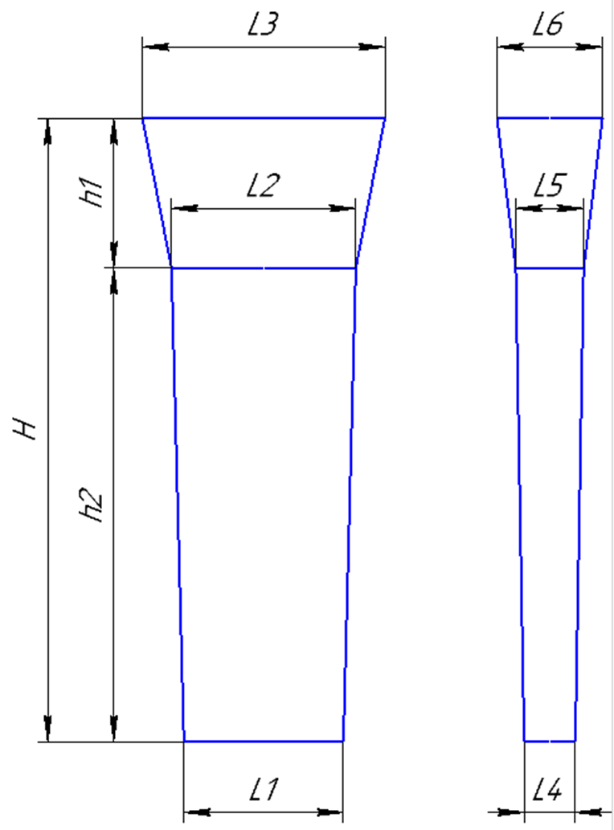
 |  |  | * Формовать в обратном порядке. Модель протянуть до размера.

 | Формовочная смесь |  |  | СКЛ |  |  |  |  |  |  |  |  |  | Формовочная смесь |  |  | СКЛ
 | Усадка |  |  | 1,5 % |  |  |  |  |  |  |  |  |  | Усадка |  |  | 1,5 %
 | Краска |  |  | ГБ |  |  |  |  |  |  |  |  |  | Краска |  |  | ГБ
 | Температура заливки |  |  | 1050-1090 | ° С |  |  |  |  |  |  |  |  | Температура заливки |  |  | 1060-1080 | ° С
 | Сушка форм по инструкции |  |  | 25015.00013 |  |  |  |  |  |  |  |  |  | Сушка форм по инструкции |  |  | 25015.00013
 | Плавка по инструкции |  |  | 25010.00173 |  |  |  |  |  |  |  |  |  | Плавка по инструкции |  |  | 25010.00174
 | Заливка по инструкции |  |  | 25011.00007 |  |  |  |  |  |  |  |  |  | Заливка по инструкции |  |  | 25011.00007
 | Уход за прибылью |  |  | 25010.00168 |  |  |  |  |  |  |  |  |  | Уход за прибылью |  |  | 25010.00168
 | Транспортировка по инструкции |  |  | 102.41.795 Альбом № 9 |  |  |  |  |  |  |  |  |  | Транспортировка по инструкции |  |  | 102.41.795 Альбом № 9
 | Дата |  | Проверил | Дата |  | Руководитель |  |  |  |  |  |  |  | Дата |  | Проверил | Дата |  | Руководитель
2024-04-02 |  |  |  |  |  |  |  |  |  |  |  |  | 2024-04-02
 | Подпись |  |  |  |  |  |  |  |  |  |  |  |  | Подпись

Наименование |  |  | Тарифная | Вид | Вид | Разряд | Норма времени |  |  |  |  |  | Наименование |  |  | Тарифная | Вид | Вид | Разряд | Норма времени
операции |  |  | сетка | нормы | работ |  | на 1 деталь (н/ч) |  |  |  |  |  | операции |  |  | сетка | нормы | работ |  | на 1 деталь (н/ч)
Формовка, сборка |  |  | 40 | 1 | 20 | 3 | 1.028 |  |  |  |  |  | Формовка, сборка |  |  | 40 | 1 | 20 | 3 | 0.437

Планка К
 |  |  | Технологическая карта |  |  |  |  | ПТЦ | Состояние оснастки |  |  |  |  |  |  |  | Прибыль |  |  |  |  |  |  |  | Технологическая карта |  |  |  |  | ПТЦ
 | Заказ |  |  | 344419-004 |  |  | Кокиль № | 27 | Размеры кокиля: |  |  | №№ | L1 | H | L2 | L3 | L1 | h | L4 | L5 |  |  | Заказ |  |  | 344387-003 |  |  | Кокиль № | 27 |  |  |  |  |  |  |  |  |  | 1245
 | Чертеж |  |  | 50х140х900 |  |  |  |  | 1050 | H |  | 11 | 290 | 745 | 60 | 60 | 290 | 100 | 60 | 110 |  |  | Чертеж |  |  | 07.03.1069.1149.06
 | Наименование |  |  | Планка |  |  |  |  | 240 | L1 |  | 3 | 540 | 570 | 40 | 40 | 550 | 120 | 40 | 75 |  |  | Наименование |  |  | Пластина |  |  |  |  |  |  | 10 | 1195 | 20 |  |  |  |  |  |  |  |  |  |  |  | 20
 | Количество деталей на заказ |  |  | 1 |  |  |  |  | 40 | L2 |  | 22 | 240 | 735 | 40 | 40 |  |  |  |  |  |  | Количество деталей на заказ |  |  | 6 |  |  |  |  |  | 10
 |  |  |  |  |  |  |  |  | 40 | L3 |  | 27 | 240 | 1050 | 40 | 40 | 250 | 80 | 40 | 40 | 2 штуки |  |  |  |  |  |  |  |  |  |  | 60 |  | 2
 | Материал |  |  | БрА9Ж3Л |  |  |  |  | 40 | (L2+L3)/2 |  | 28 | 280 | 1000 | 60 | 60 | 280 | 100 | 60 | 80 |  |  | Материал |  |  | БрА9Ж3Л |  |  |  |  |  | 20
 | Масса детали |  |  | 47.3 |  |  | К.В.Т | 1.25 |  |  |  | 23 | 370 | 1290 | 70 | 80 | 370 | 130 | 80 | 150 | 2 штуки |  | Масса детали |  |  | 2.2 |  |  |  |  |  | 120 |  | 2
 | Масса отливки |  |  | 75.6 |  |  | К.В.Т | 1.11 | Размеры прибыли: |  |  | 21 | 490 | 1320 | 100 | 103 | 490 | 120 | 103 | 150 |  |  | Масса отливки |  |  | 75.6 |  |  |  |  |  | 40
 | Масса отливки на 1 дет. |  |  | 37.8 |  |  |  |  | 80 | H |  | 21 а | 490 | 1320 | 50 | 51 | 490 | 120 | 51 | 75 |  |  | Масса отливки на 1 дет. |  |  | 12.6 |  |  |  |  | 480 | 120 |  | 1 |  | 1 |  | 1 |  | 1 |  | 1 |  | 1 |  | 1
 | Норма расхода |  |  | 81.6 |  |  |  |  | 250 | L1 |  | 30 | 510 | 1300 | 45 | 50 | 510 | 160 | 50 | 75 |  |  | Норма расхода |  |  | 81.6 |  |  |  |  |  | 40
 | Норма расхода на 1 дет. |  |  | 40.8 |  |  |  |  | 40 | L3низ |  |  |  |  |  |  |  |  |  |  |  |  | Норма расхода на 1 дет. |  |  | 13.6 |  |  |  |  |  | 60 |  | 1 |  | 1 |  | 1 |  | 1 |  | 1 |  | 1 |  | 1
 | Металлозавалка |  |  | 84.9 |  |  |  |  | 40 | L3верх |  |  |  |  |  |  |  |  |  |  |  |  | Металлозавалка |  |  | 84.9 |  |  |  |  |  | 10
 | Металлозавалка на 1 дет. |  |  | 42.5 |  |  |  |  | 40 | L средн. |  |  |  |  |  |  |  |  |  |  |  |  | Металлозавалка на 1 дет. |  |  | 14.2 |  |  |  |  |  |  | 10 | 161 | 20 | 161 | 20 | 161 | 20 | 161 | 20 | 161 | 20 | 161 | 20 | 161 | 20
 | Количество деталей в отливке |  |  | 2 |  |  |  |  |  | 7.5 |  |  |  | отношения масс в планке |  |  |  |  |  |  |  |  | Количество деталей в отливке |  |  | 6
 | Количество деталей по длине |  |  | 1 |  |  |  |  | Отливка | 75.6 |  | п.п.№ | 1 | 2 | 3 | 4 | 5 | summ |  |  |  |  | Количество деталей по ширине |  |  | 2 |  |  |  |  |  |  |  |  |  |  |  |  |  | 1277
 | Количество деталей по ширине |  |  | 2 |  |  |  |  | Расход | 81.6 |  | кол-во: | 1 | 1 | 2 | 1 | 1 |  |  |  |  |  | Количество деталей по длине |  |  | 3
 |  |  |  |  |  |  |  |  | Размеры детали: |  |  | масса дет | 1.5 | 1.5 | 2.1 | 1.9 | 1.9 |  |  |  |  |  |  |  |  |  |  |  |  |  |  | На схеме: | 1. | 1020.00.01 - 14 шт.
 |  |  |  |  |  |  |  |  | Ширина | 140 |  |  | 1.5 | 1.5 | 4.2 | 1.9 | 1.9 | 11 |  |  |  |  |  |  |  |  |  |  |  |  |  |  | 2. | 720.00.00.2017-01 - 2 шт.
+2
-2
 |  |  |  |  |  |  |  |  | длина | 900 |  |  | 10.3 | 10.3 | 14.4 | 13.1 | 13.1 | 75.6 | Масса отл |  |  |  |  |  |  |  |  |  |  |  |  | Разрез между деталями 20мм.
 |  |  |  |  |  |  |  |  | толщина | 50 |  |  | 11.1 | 11.1 | 15.6 | 14.1 | 14.1 | 81.6 | Жидкий |  |  |  |  |  |  |  |  |  | 237 |  |  | Количество деталей в заготовке = 16 шт.
+5
--5
 |  |  |  |  |  |  |  |  | ВЕС |  |  |  | 11.6 | 11.6 | 16.2 | 14.7 | 14.7 | 84.9 | М/З |  |  |  |  |  |  |  |  |  | ( 95,5 )
 |  |  |  |  |  |  | 236 |  |  | 47.25
 |  |  |  |  |  |  | ( 140 )
 |  |  |  |  |  |  |  |  | Заливка без прибыли |  | FALSE |  | Длина заготовки |  |  | 1140.0
+5
-15
 |  |  |  |  |  |  |  |  | Высота H | 400 |  |  | Длина |  | 170.0 |  |  |  |  |  |  |  |  |  |  |  |  |  |  |  |  |  |  |  |  |  |  |  |  | 560
 |  |  |  |  |  |  |  |  | Высота h | 200 |  |  | кол-во |  | 6 |  |  |  |  |  |  |  |  | 20
+5
-15
+5
-15
 |  |  |  |  |  |  |  |  |  |  |  |  | Рез |  | 20 |  |  |  |  |  |  |  |  |  |  |  |  |  |  |  |  |  | 10 | 550
 |  | 15 |  |  |  |  |  |  |  |  |  |  |  |  |  |  |  |  |  |  |  | 79 |  |  | 1034
+5
-15
 |  |  |  |  |  |  |  |  |  |  |  |  |  |  |  |  |  |  |  |  |  |  |  |  | ( 320 )
 | 79 |  | 1034 |  |  |  |  |  |  |  |  |  |  |  |  |  |  |  |  |  |  |  |  |  |  |  |  |  |  |  |  | 10 |  |  |  |  |  |  |  |  |  |  |  |  |  |  |  |  | 20
+2
-2
 |  |  | ( 900 ) |  |  |  |  |  |  |  |  |  |  |  |  |  |  |  |  |  |  |  |  |  |  |  |  |  |  |  | 210 | 85 |  | 1 |  | 1 |  | 2 |  | 2 |  | 2 |  | 2 |  | 3 |  | 3 | 103 | 256
 |  |  |  |  |  |  |  |  |  |  |  |  |  |  |  |  |  |  |  |  |  |  |  |  |  |  |  |  | 37 |  |  | 20 |  |  |  |  |  |  |  |  |  |  |  |  |  |  |  |  | 20
+2
-2
 |  |  |  |  |  |  |  |  |  |  |  |  |  |  |  |  |  |  |  |  |  |  |  |  |  |  |  |  | ( 9,5 ) |  |  | 85 |  | 1 |  | 1 |  | 2 |  | 2 |  | 2 |  | 2 |  | 3 |  | 3 | 103
 |  |  |  |  |  |  | 39 |  |  |  |  |  |  |  |  |  |  |  |  |  |  |  |  |  |  |  |  |  |  |  |  | 10 |  |  |  |  |  |  |  |  |  |  |  |  |  |  |  |  | 10
 |  |  |  |  |  |  | ( 50 ) |  |  |  |  |  |  |  |  |  |  |  |  |  |  |  |  |  |  |  |  |  |  |  |  |  | 10 | 300 | 20 | 300 | 20 | 190 | 20 | 130 | 20

 |  |  |  |  |  |  |  |  |  |  |  |  |  |  |  |  |  |  |  |  |  |  |  |  |  |  |  |  |  |  |  |  |  |  |  |  |  |  |  | 1010
 |  |  |  |  |  |  |  |  |  |  |  |  |  |  |  |  |  |  |  |  |  |  | Усадка |  |  | 1,5 %
 |  |  |  |  |  |  |  |  |  |  |  |  |  |  |  |  |  |  |  |  |  |  | Краска |  |  | ГБ
 | Усадка |  |  | 1,5 % |  |  |  |  |  |  |  |  |  |  |  |  |  |  |  |  |  |  | Температура заливки |  |  | 1100-1120 | ° С |  |  |  |  | На схеме: | 1. | 720.00.01 - 4шт.
 | Краска |  |  | ГБ |  |  |  |  |  |  |  |  |  |  |  |  |  |  |  |  |  |  | Плавка по инструкции |  |  | 25010.00176 |  |  |  |  |  |  | 2. | 820.00.00 - 8шт.
 | Температура заливки |  |  | 1120-1180 | ° С |  |  |  |  |  |  |  |  |  |  |  |  |  |  |  |  |  | Заливка по инструкции |  |  | 25012.000012 |  |  |  |  |  |  | 3. | 68х103х163 - 5шт.
 | Плавка по инструкции |  |  | 25010.00176 |  |  |  |  |  |  |  |  |  |  |  |  |  |  |  |  |  |  | Транспортировка по инструкции |  |  | 102.41.795 Альбом № 9 |  |  |  |  |  | Разрез между деталями 20мм.
 | Заливка по инструкции |  |  | 25012.000012 |  |  |  |  |  |  |  |  |  |  |  |  |  |  |  |  |  | Дата |  |  | Проверил | Дата |  | Руководитель |  |  |  | Количество деталей в заготовке = 17 шт.
 | Транспортировка по инструкции |  |  | 102.41.795 Альбом № 9 |  |  |  |  |  |  |  |  |  |  |  |  |  |  |  |  |  | 2024-04-02
Дата |  |  | Проверил | Дата |  | Руководитель |  |  |  |  |  |  |  |  |  |  |  |  |  |  |  | Подпись
2024-04-02
Подпись

 | <50 |  | >50
БрО8С12 | 1060-1080 | 9.1 | 1080-1120
БрО10Ф1 | 1080-1100 | 8.88 | 1100-1130
БрО10Ц2Н2 | 1080-1100 | 8.7 | 1100-1130
БрО5Ц5С5 | 1080-1100 | 8.88 | 1080-1120
БрАЖМц10-3-1,5 | 1100-1120 | 7.5 | 1120-1180
БрА10Ж3Мц2 | 1100-1120 | 7.5 | 1120-1180
БрА9Ж3Л | 1100-1120 | 7.5 | 1120-1180
БрА11Ж6Н6 | 1100-1120 | 8.1 | 1120-1180
БрА10Ж4Н4Л | 1100-1120 | 7.8 | 1120-1180
БрА9Ж4Н4Мц1 | 1100-1120 | 7.8 | 1120-1180
БрА9Мц2Л | 1100-1120 | 7.6 | 1120-1180
ЛЦ23А6Ж3Мц2 | 1020-1060 | 8.5 | 1020-1060
ЛЦ38Мц2С2 | 960-1000 | 8.5 | 950-1050
ЛЦ40Мц3А | 960-1000 | 8.5 | 950-1060

Подпятник
 |  |  | Технологическая карта |  |  |  |  | ПТЦ |  |  |  | Технологическая карта |  |  |  |  | ПТЦ |  |  |  | Технологическая карта |  |  |  |  | ПТЦ |  |  |  | Технологическая карта |  |  |  |  | ПТЦ |  |  |  | Технологическая карта |  |  |  |  | ПТЦ |  |  |  | Технологическая карта |  |  |  |  | ПТЦ |  |  |  | Технологическая карта |  |  |  |  | ПТЦ |  |  |  |  | Технологическая карта |  |  |  |  | ПТЦ
Заказ |  |  |  | 3431315-010 |  |  | модель |  |  | Заказ |  |  | 3431394-011 |  |  | модель |  |  | Заказ |  |  | 344417-003 |  |  | модель |  |  | Заказ |  |  | 3431475-011 |  |  |  |  |  | Заказ |  |  | 374001-001 |  |  |  |  |  | Заказ |  |  | 344006-001 |  |  | модель |  |  | Заказ |  |  | 344092-001 |  |  | модель |  |  | Заказ |  |  |  | 344351-Бр-003 |  |  | модель | "ПЯТА"
Чертеж |  |  |  | 1-137597 |  |  | 15.00194 |  |  | Чертеж |  |  | 2102.4-01.01-002 |  |  | 1277.04.307 |  |  | Чертеж |  |  | 1268.04.613 |  |  | 1268.04.613 |  |  | Чертеж |  |  | 88-12628 |  |  |  |  |  | Чертеж |  |  | 8720.08.01 |  |  |  |  |  | Чертеж |  |  | 1277.04.608 |  |  | 1277.04.608 |  |  | Чертеж |  |  | 1277.04.307 |  |  | 1277.04.307 |  |  | Чертеж |  |  |  | 1035х195х125
Наименование |  |  |  | Подпятник |  |  |  |  |  | Наименование |  |  | Подпятник сферический |  |  |  |  |  | Наименование |  |  | Подпятник сферический |  |  |  |  |  | Наименование |  |  | Клапан конический |  |  |  |  |  | Наименование |  |  | Лёжка |  |  |  |  |  | Наименование |  |  | Подпятник сферический |  |  |  |  |  | Наименование |  |  | Подпятник сферический |  |  |  |  |  | Наименование |  |  |  | Втулка
Количество деталей на заказ |  |  |  | 4 |  |  |  |  |  | Количество деталей на заказ |  |  | 1 |  |  |  |  |  | Количество деталей на заказ |  |  | 2 |  |  |  |  |  | Количество деталей на заказ |  |  | 3 |  |  |  |  |  | Количество деталей на заказ |  |  | 20 |  |  |  |  |  | Количество деталей на заказ |  |  | 3 |  |  |  |  |  | Количество деталей на заказ |  |  | 1 |  |  |  |  |  | Количество деталей на заказ |  |  |  | 1
Материал |  |  |  | БрО8С12 |  |  | К.В.Т | 0.40 |  | Материал |  |  | БрА9Ж3Л |  |  | К.В.Т | 0.33 |  | Материал |  |  | БрО8С12 |  |  | К.В.Т | 0.42 |  | Материал |  |  | БрО5Ц5С5 |  |  | К.В.Т | 0.73 |  | Материал |  |  | 15Х25 ТЛ или Х20Н14С2Л |  |  | К.В.Т | 0.91 |  | Материал |  |  | БрО8С12 |  |  | К.В.Т | 0.28 |  | Материал |  |  | БрО8С12 |  |  | К.В.Т | 0.43 |  | Материал |  |  |  | БрА9Ж3Л |  |  | К.В.Т | 0.53
Масса детали |  |  |  | 82 |  |  | К.И.М. | 0.32 |  | Масса детали |  |  | 200 |  |  | К.И.М. | 0.28 |  | Масса детали |  |  | 1232 |  |  | К.И.М. | 0.38 |  | Масса детали |  |  | 332 |  |  | К.И.М. | 0.38 |  | Масса детали |  |  | 145 |  |  | К.И.М. | 0.87 |  | Масса детали |  |  | 235 |  |  | К.И.М. | 0.24 |  | Масса детали |  |  | 260 |  |  | К.И.М. | 0.36 |  | Масса детали |  |  |  | 761 |  |  | К.И.М. | 0.42
Масса отливки |  |  |  | 205 | Учтен вес припуска на захват из прибыли. |  |  |  |  | Масса отливки |  |  | 610 | Учтен вес припуска на захват из прибыли. |  |  |  |  | Масса отливки |  |  | 2935 | Учтен вес припуска на захват из прибыли. |  |  |  |  | Масса отливки |  |  | 455 |  |  |  |  |  | Масса отливки |  |  | 160 |  |  |  |  |  | Масса отливки |  |  | 850 | Учтен вес припуска на захват из прибыли. |  |  |  |  | Масса отливки |  |  | 600 | Учтен вес припуска на захват из прибыли. |  |  |  |  | Масса отливки |  |  |  | 1426
Масса прибыли |  |  |  | 31 |  |  |  |  |  | Масса прибыли |  |  | 172 |  |  |  |  |  | Масса прибыли |  |  | 920 |  |  |  |  |  | Масса прибыли |  |  | 294 |  |  |  |  |  | Норма расхода |  |  | 160 |  |  |  |  |  | Масса прибыли |  |  | 510 |  |  |  |  |  | Масса прибыли |  |  | 140 |  |  |  |  |  | Масса прибыли |  |  |  | 245
Масса литниковой системы |  |  |  | 10 |  |  |  |  |  | Масса литниковой системы |  |  | 75 |  |  |  |  |  | Масса литниковой системы |  |  | 180 |  |  |  |  |  | Масса литниковой системы |  |  | 81 |  |  |  |  |  | Металлозавалка |  |  | 167 |  |  |  |  |  | Масса литниковой системы |  |  | 95 |  |  |  |  |  | Масса литниковой системы |  |  | 95 |  |  |  |  |  | Масса литниковой системы |  |  |  | 74
Норма расхода |  |  |  | 246 |  |  |  |  |  | Норма расхода |  |  | 685 |  |  |  |  |  | Норма расхода |  |  | 3115 |  | Предусмотреть запас 250 кг. |  |  |  | Норма расхода |  |  | 830 |  |  |  |  |  |  |  |  |  |  |  |  |  |  | Норма расхода |  |  | 945 |  |  |  |  |  | Норма расхода |  |  | 695 |  |  |  |  |  | Норма расхода |  |  |  | 1745
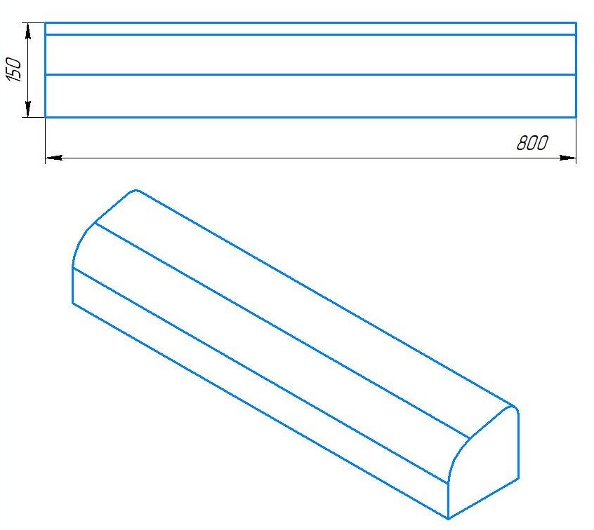
Металлозавалка |  |  |  | 256 |  |  |  |  |  | Металлозавалка |  |  | 713 |  |  |  |  |  | Металлозавалка |  |  | 3240 |  |  |  |  |  | Металлозавалка |  |  | 864 |  |  |  |  |  |  |  |  |  |  |  |  |  |  | Металлозавалка |  |  | 983 |  |  |  |  |  | Металлозавалка |  |  | 723 |  |  |  |  |  | Металлозавалка |  |  |  | 1815
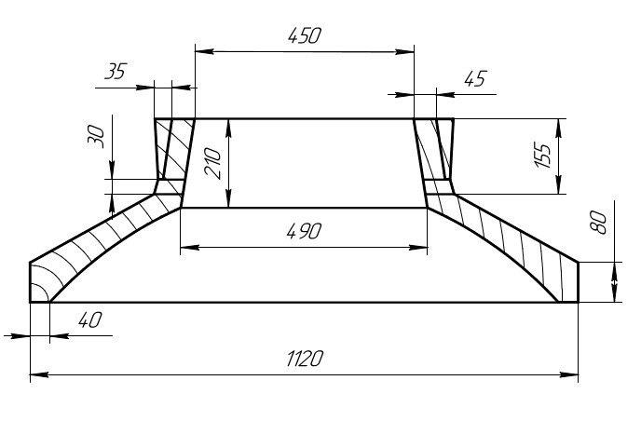
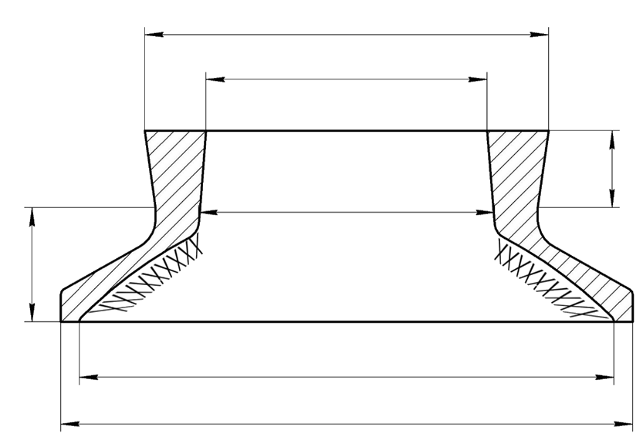
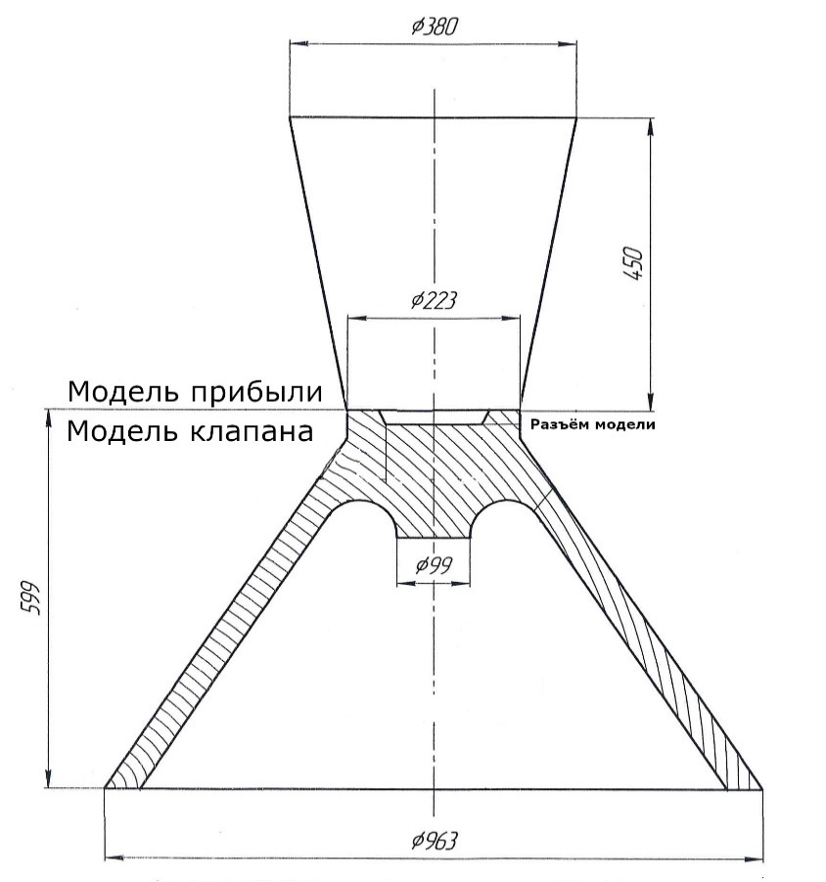
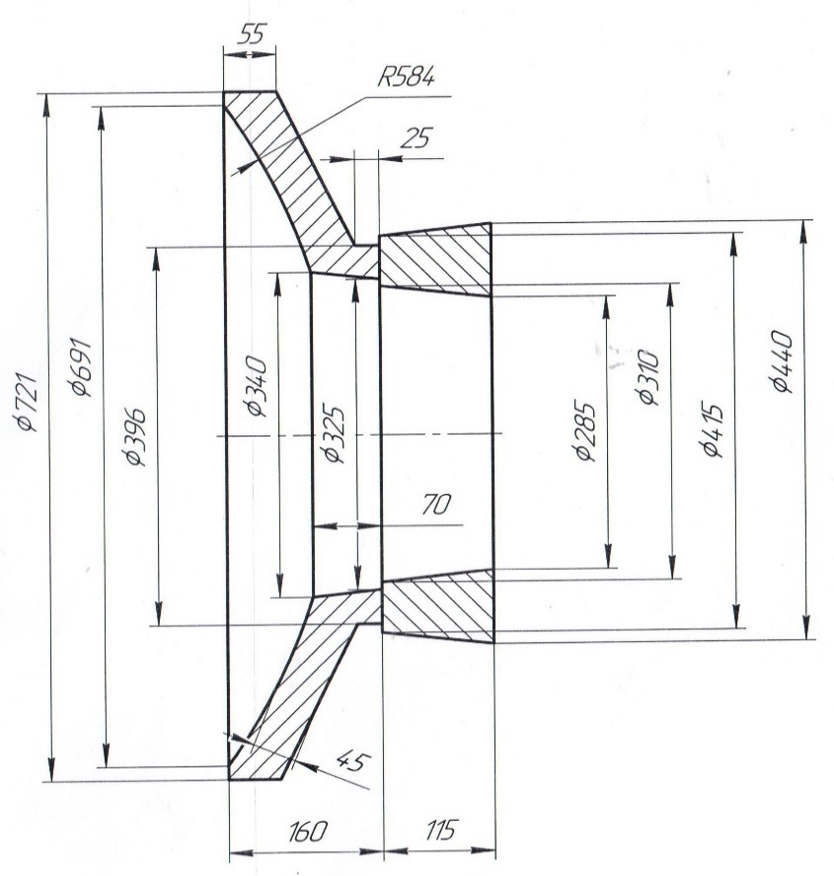
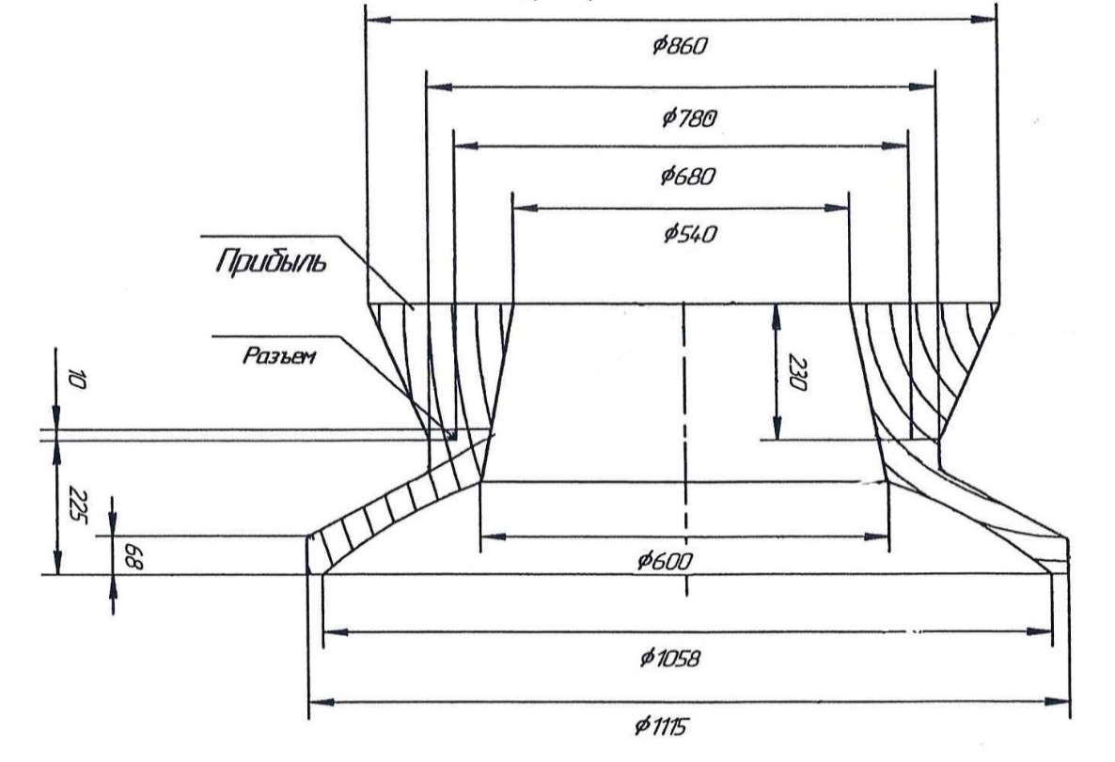
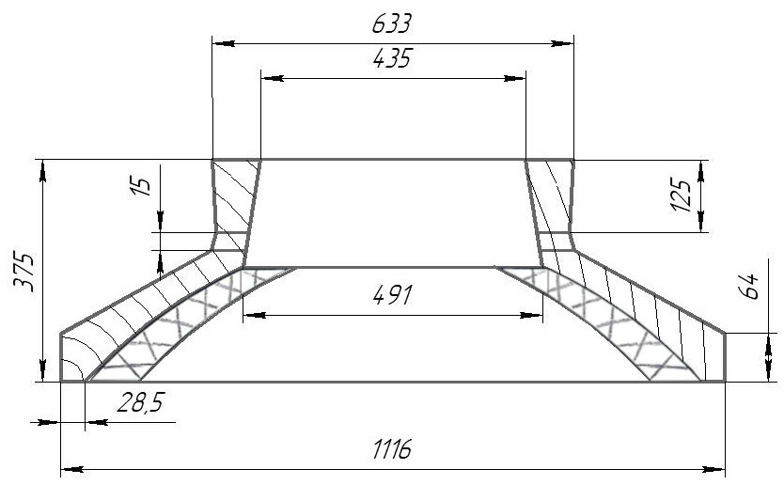
 |  |  |  |  |  |  |  |  |  |  |  |  |  |  |  |  |  |  |  |  |  | Ø 1410 |  |  |  |  |  |  |  |  |  | 1. | В конусе формы сделать |  |  |  |  |  |  |  |  |  |  |  |  |  |  |  |  |  |  |  |  |  |  |  |  |  |  |  |  |  |  |  |  |  | Ø 445
 |  |  |  |  |  |  |  |  |  |  |  |  |  |  |  |  |  |  |  |  |  |  |  |  |  |  |  |  |  |  |  |  | изнутри наколы на 3/4 высоты
 |  |  |  |  |  |  |  |  |  |  |  |  |  |  |  |  |  |  |  |  |  | Ø 1100 |  |  |  |  |  |  |  |  |  |  | конуса;

 |  |  |  |  |  |  |  |  |  |  |  |  |  |  |  |  |  |  |  |  |  |  |  |  |  |  |  |  |  |  |  | 2. | Никель и цинк в металле держать
 |  |  |  |  |  |  |  |  |  |  |  |  |  |  |  |  |  |  |  |  |  |  |  |  |  |  |  |  |  |  |  |  | на верхнем пределе; |  |  |  |  |  |  |  |  |  |  |  |  |  |  |  |  |  |  |  |  |  |  |  |  |  |  |  |  |  |  |  |  |  |  |  |  | 415
 |  |  |  |  |  |  |  |  |  |  |  |  |  |  |  |  |  |  |  |  |  |  |  |  | 320
 |  |  |  |  |  |  |  |  |  |  |  |  |  |  |  |  |  |  |  |  |  | Ø 1180 |  |  |  |  |  |  |  |  |  | 3. | Заливать форму через литниковую
 |  |  |  |  |  |  |  |  |  |  |  |  |  |  |  |  |  |  |  |  |  |  |  |  |  |  |  |  |  |  |  |  | систему до середины прибыли, |  |  |  |  |  |  |  |  |  |  |  |  |  |  |  |  |  |  |  |  |  |  |  |  |  |  |  |  |  |  |  |  | Ø 310
 |  |  |  |  |  |  |  |  |  |  |  |  |  |  |  |  |  |  |  |  |  | ( 1190 ) |  |  |  |  |  |  |  |  |  |  | затем остатки металла залить в
 |  |  |  |  |  |  |  |  |  |  |  |  |  |  |  |  |  |  | 370 |  |  |  |  |  |  |  |  |  |  |  |  |  | прибыль до полного её заполнения.
 |  |  |  |  |  |  |  |  |  |  |  |  |  |  |  |  |  |  | ( 340 ) |  |  |  |  |  |  |  |  |  |  |  |  |  |  |  |  |  |  |  |  |  |  |  |  |  |  |  |  |  |  |  |  |  |  |  |  |  |  |  |  |  |  |  |  |  |  |  |  | 250
 |  |  |  |  |  |  |  |  |  |  |  |  |  |  |  |  |  |  |  |  |  |  |  |  |  |  |  |  |  |  |  |  |  |  |  |  |  |  |  |  |  |  |  |  |  |  |  |  |  |  |  |  |  |  |  |  |  |  |  |  |  |  |  |  |  |  |  |  |  |  | 150
 |  |  |  |  |  |  |  |  |  |  |  |  |  |  |  |  |  |  |  |  |  | Ø 1998
 |  |  |  |  |  |  |  |  |  |  |  |  |  |  |  |  |  |  |  |  |  | ( 2000 ) |  |  |  |  |  |  |  |  |  |  |  |  |  |  |  |  |  |  |  |  |  |  |  |  |  |  |  |  |  |  |  |  |  |  |  |  |  |  |  |  |  |  | ХХХХХХХХХХХХХХХХХХХХХХХХХХХХХХХХХХХХХХХХХХХХХХХХХХ
 |  |  |  |  |  |  |  |  |  |  |  |  |  |  |  |  |  |  |  |  |  |  |  |  |  |  |  |  |  |  |  |  |  |  |  |  |  |  |  |  |  |  |  |  |  |  |  |  |  |  |  |  |  |  |  |  |  |  |  |  |  |  |  |  |  |  | Ø 1090
 |  |  |  |  |  |  |  |  |  |  |  |  |  |  |  |  |  |  |  |  |  | Ø 2070
 |  |  |  |  |  |  |  |  |  |  |  |  |  |  |  |  |  |  |  |  |  | ( 2020 )

 |  |  |  |  |  |  |  |  |  |  |  |  |  |  |  |  |  |  |  |  |  |  |  |  |  |  |  |  |  |  |  |  |  |  |  |  |  | Формовочная смесь |  | СКЛ |  |  |  |  |  |  |  |  |  |  |  |  |  |  |  |  |  |  |  |  |  |  |  |  | * При заливке предусмотреть запас металла 200кг.
 |  |  |  |  |  |  |  |  |  |  |  |  |  |  |  |  |  |  |  |  |  |  |  |  | Страница 1 из 4 |  |  |  |  |  |  |  |  |  |  |  |  | Усадка |  | 1,5 %
 | Формовочная смесь |  |  | СКЛ |  |  |  |  |  |  | Формовочная смесь |  | СКЛ |  |  |  |  |  |  | Формовочная смесь |  | СКЛ |  |  |  |  |  |  | Формовочная смесь |  | СКЛ |  |  |  |  |  |  | Краска |  | ГБ |  |  |  |  |  |  | Формовочная смесь |  | СКЛ |  |  |  |  |  |  | Формовочная смесь |  | СКЛ |  |  |  |  |  |  | Формовочная смесь |  |  | СКЛ
 | Усадка |  |  | 1,5 % |  |  |  |  |  |  | Усадка |  | 1,5 % |  |  |  |  |  |  | Усадка |  | 1,5 % |  |  |  |  |  |  | Усадка |  | 1,5 % |  |  |  |  |  |  | Транспортировка по инструкции |  | 102.41.795 Альбом № 9 |  |  |  |  |  |  | Усадка |  | 1,5 % |  |  |  |  |  |  | Усадка |  | 1,5 % |  |  |  |  |  |  | Усадка |  |  | 1,5 %
 | Краска |  |  | ГБ |  |  |  |  |  |  | Краска |  | ГБ |  |  |  |  |  |  | Краска |  | ГБ |  |  |  |  |  |  | Краска |  | ГБ |  |  |  |  |  |  | Уход за прибылью |  | 25010.00168 |  |  |  |  |  |  | Краска |  | ГБ |  |  |  |  |  |  | Краска |  | ГБ |  |  |  |  |  |  | Краска |  |  | ГБ
 | Тип литниковой системы |  |  | 242.04.463 |  |  |  |  |  |  | Тип литниковой системы |  | 242.04.464 | -1 |  |  |  |  |  | Тип литниковой системы |  | 242.04.463 | -6 |  |  |  |  |  | Тип литниковой системы |  | 242.04.463 | -1 |  |  |  |  |  | Дата | Проверил | Дата |  | Руководитель |  |  |  |  | Тип литниковой системы |  | 242.04.463 | -2 |  |  |  |  |  | Тип литниковой системы |  | 242.04.463 | -1 |  |  |  |  |  | Тип литниковой системы |  |  | 242.04.464 | -3
 | Температура заливки |  |  | 1050-1090 | ° С |  |  |  |  |  | Температура заливки |  | 1080-1100 | ° С |  |  |  |  |  | Температура заливки |  | 1050-1090 | ° С |  |  |  |  |  | Температура заливки |  | 1060-1080 | ° С |  |  |  |  | 2024-04-02 |  |  |  |  |  |  |  |  |  | Температура заливки |  | 1050-1090 | ° С |  |  |  |  |  | Температура заливки |  | 1050-1090 | ° С |  |  |  |  |  | Температура заливки |  |  | 1060-1080 | ° С
 | Плавка по инструкции |  |  | 25010.00173 |  |  |  |  |  |  | Плавка по инструкции |  | 25010.00176 |  |  |  |  |  |  | Плавка по инструкции |  | 25010.00173 |  |  |  |  |  |  | Плавка по инструкции |  | 25010.00174 |  |  |  |  |  |  | Подпись |  |  |  |  |  |  |  |  | Плавка по инструкции |  | 25010.00173 |  |  |  |  |  |  | Плавка по инструкции |  | 25010.00173 |  |  |  |  |  |  | Плавка по инструкции |  |  | 25010.00176
 | Заливка по инструкции |  |  | 25011.00007 |  |  |  |  |  |  | Заливка по инструкции |  | 25011.00007 |  |  |  |  |  |  | Заливка по инструкции |  | 25011.00008 |  |  |  |  |  |  | Заливка по инструкции |  | 25011.00007 |  |  |  |  |  |  |  |  |  |  |  |  |  |  |  | Заливка по инструкции |  | 25011.00007 |  |  |  |  |  |  | Заливка по инструкции |  | 25011.00007 |  |  |  |  |  |  | Заливка по инструкции |  |  | 25011.00007
 | Транспортировка по инструкции |  |  | 102.41.795 Альбом № 9 |  |  |  |  |  |  | Транспортировка по инструкции |  | 102.41.795 Альбом № 9 |  |  |  |  |  |  | Транспортировка по инструкции |  | 102.41.797 Альбом № 9 |  |  |  |  |  |  | Транспортировка по инструкции |  | 102.41.795 Альбом № 9 |  |  |  |  |  | Наименование |  | Тарифная | Вид | Вид | Разряд | Норма времени |  |  |  | Транспортировка по инструкции |  | 102.41.795 Альбом № 9 |  |  |  |  |  |  | Транспортировка по инструкции |  | 102.41.795 Альбом № 9 |  |  |  |  |  |  | Транспортировка по инструкции |  |  | 102.41.795 Альбом № 9
 | Уход за прибылью |  |  | 25010.00168 |  |  |  |  |  |  | Уход за прибылью |  | 25010.00168 |  |  |  |  |  |  | Уход за прибылью |  | 25010.00168 |  |  |  |  |  |  | Уход за прибылью |  | 25010.00168 |  |  |  |  |  |  | операции | сетка | нормы | работ |  | на 1 деталь (н/ч) |  |  |  | Уход за прибылью |  | 25010.00168 |  |  |  |  |  |  | Уход за прибылью |  | 25010.00168 |  |  |  |  |  |  | Уход за прибылью |  |  | 25010.00168
 | Дата |  | Проверил | Дата |  | Руководитель |  |  |  |  | Дата | Проверил | Дата |  | Руководитель |  |  |  |  | Дата | Проверил | Дата |  | Руководитель |  |  |  |  | Дата | Проверил | Дата |  | Руководитель |  |  |  |  | Формовка, сборка | 40 | 1 | 20 | 3 | 1.621 |  |  |  | Дата | Проверил | Дата |  | Руководитель |  |  |  |  | Дата | Проверил | Дата |  | Руководитель |  |  |  |  | Дата |  | Проверил | Дата |  | Руководитель
2024-04-02 |  |  |  |  |  |  |  |  |  | 2024-04-02 |  |  |  |  |  |  |  |  | 2024-04-02 |  |  |  |  |  |  |  |  | 2024-04-02 |  |  |  |  |  |  |  |  |  |  |  |  |  |  |  |  |  | 2024-04-02 |  |  |  |  |  |  |  |  | 2024-04-02 |  |  |  |  |  |  |  |  | 2024-04-02
 | Подпись |  |  |  |  |  |  |  |  |  | Подпись |  |  |  |  |  |  |  |  | Подпись |  |  |  |  |  |  |  |  | Подпись |  |  |  |  |  |  |  |  |  |  |  |  |  |  |  |  |  | Подпись |  |  |  |  |  |  |  |  | Подпись |  |  |  |  |  |  |  |  | Подпись

Наименование |  |  | Тарифная | Вид | Вид | Разряд | Норма времени |  |  | Наименование |  | Тарифная | Вид | Вид | Разряд | Норма времени |  |  | Наименование |  | Тарифная | Вид | Вид | Разряд | Норма времени |  |  | Наименование |  | Тарифная | Вид | Вид | Разряд | Норма времени |  |  |  |  |  |  |  |  |  |  |  | Наименование |  | Тарифная | Вид | Вид | Разряд | Норма времени |  |  | Наименование |  | Тарифная | Вид | Вид | Разряд | Норма времени |  |  | Наименование |  |  | Тарифная | Вид | Вид | Разряд | Норма времени
 | операции |  | сетка | нормы | работ |  | на 1 деталь (н/ч) |  |  |  | операции | сетка | нормы | работ |  | на 1 деталь (н/ч) |  |  |  | операции | сетка | нормы | работ |  | на 1 деталь (н/ч) |  |  |  | операции | сетка | нормы | работ |  | на 1 деталь (н/ч) |  |  |  |  |  |  |  |  |  |  |  |  | операции | сетка | нормы | работ |  | на 1 деталь (н/ч) |  |  |  | операции | сетка | нормы | работ |  | на 1 деталь (н/ч) |  |  |  | операции |  | сетка | нормы | работ |  | на 1 деталь (н/ч)
 | Формовка, сборка |  | 40 | 1 | 20 | 3 | 2.492 |  | 98.72 |  | Формовка, сборка | 40 | 1 | 20 | 3 | 6.939 |  | 98.72 |  | Формовка, сборка | 40 | 1 | 20 | 3 | 31.554 |  | 98.72 |  | Формовка, сборка | 40 | 1 | 20 | 3 | 8.408 |  | 98.72 |  |  |  |  |  |  |  |  | 98.72 |  | Формовка, сборка | 40 | 1 | 20 | 3 | 9.573 |  | 98.72 |  | Формовка, сборка | 40 | 1 | 20 | 3 | 7.04 |  | 98.72 |  | Формовка, сборка |  | 40 | 1 | 20 | 3 | 10.265 |  | 170

 | Чертеж | Литейная

подп. | 15.00194 | 1
подп. | 2102.4-01.01-002 | 1
подп. | 1275.04.712-1 | 1
подп. | 1268.04.613 | 1
подп. | 1277.04.608 | 1
 | 1277.04.608-1
подп. | 1277.04.307 | 1
клапан | 88-12628 | 1
лежка | 8720.08.01 | 1
Пята

Сухарь
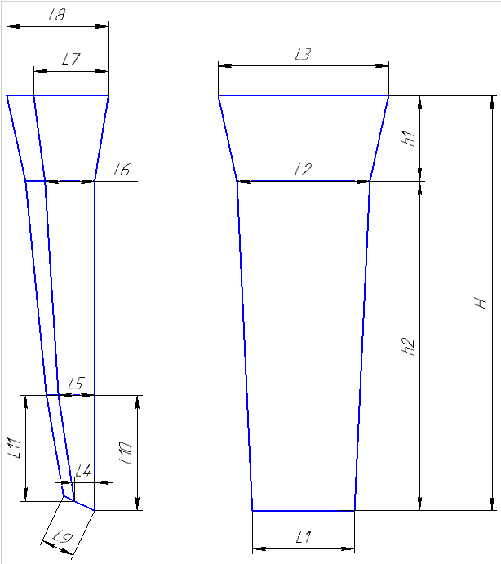
 |  |  | Технологическая карта |  |  |  |  | ПТЦ |  | Размеры сухаря:
Заказ |  |  |  | 344367-003 |  |  | Модель № | 135 |  | Ширина L1 | 340
Чертеж |  |  |  | Пг-65018-16 |  |  |  |  |  | Ширина L2 | 360
Наименование |  |  |  | Вкладыш |  |  |  |  |  | Толщина L4 | 63
Количество деталей на заказ |  |  |  | 4 |  |  |  |  |  | Толщина L5 | 108
Материал |  |  |  | БрА9Ж3Л |  |  | К.В.Т | 0.04 |  | Толщина L6 | 118
Масса детали |  |  |  | 15.0 |  |  | К.И.М. | 0.03 |  | Толщина L12 | 168
Масса отливки |  |  |  | 349 |  |  |  |  |  | Длина h2 | 970
Масса прибыли |  |  |  | 210 |  |  |  |  |  | Размеры прибыли:
Норма расхода |  |  |  | 559 |  |  |  |  |  | Толщина L7 | 158
Металлозавалка |  |  |  | 581.4 |  |  |  |  |  | Толщина L8 | 248
 |  |  |  |  |  |  |  |  |  | Ширина L3 | 430
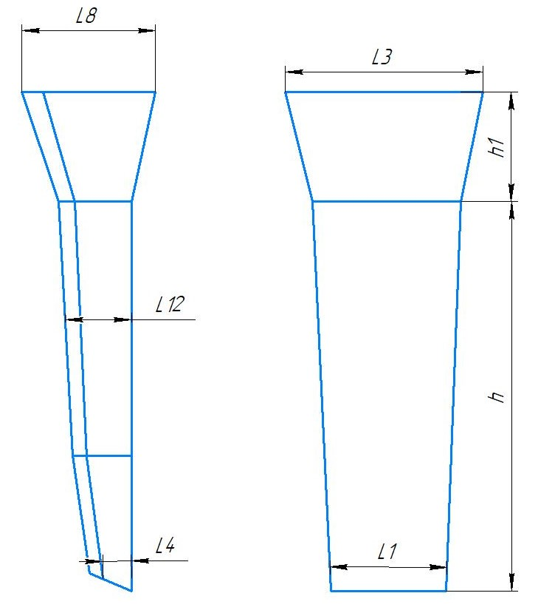
 |  |  |  |  |  |  |  |  |  | Высота h1 | 380
 |  |  |  |  |  | Размеры: |  |  |  | Плотность | 7.5
 |  |  |  |  |  |  | модели | отливки
 |  |  |  |  |  | L1 | 340 | 335 |  | Масса вручную | 15
 |  |  |  |  |  | L4 | 63 | 62
 |  |  |  |  |  | L12 | 168 | 165 |  | Холодильник
 |  |  |  |  |  | h2 | 970 | 955
 |  |  |  |  |  | прибыль:
 |  |  |  |  |  | L8 | 248 | 244 |  | Расчет массы отливки по размерам модели. Без учета усадки
 |  |  |  |  |  | L3 | 430 | 424 |  | Утвердил Котов 25.10.23 (чтобы не переписывать расчетный файл.)
 |  |  |  |  |  | h1 | 380 | 374 |  | Высота прибыли расчетная.

 | * Использовать холодильники

 | Формовочная смесь |  |  | СКЛ
 | Усадка |  |  | 1,5 %
 | Краска |  |  | ГБ
 | Температура заливки |  |  | 1060-1080 | ° С
 | Сушка форм по инструкции |  |  | 25015.00013
 | Плавка по инструкции |  |  | 25010.00176
 | Заливка по инструкции |  |  | 25011.00007
 | Уход за прибылью |  |  | 25010.00168
 | Транспортировка по инструкции |  |  | 102.41.795 Альбом № 9
 | Дата |  | Проверил | Дата |  | Руководитель
2024-04-02
 | Подпись

Наименование |  |  | Тарифная | Вид | Вид | Разряд | Норма времени
 | операции |  | сетка | нормы | работ |  | на 1 деталь (н/ч)
 | Формовка, сборка |  | 40 | 1 | 20 | 3 | 3.288
 |  |  |  |  |  |  |  |  | 170
 |  |  |  |  |  |  |  |  | 200

Деревянные модели сухарей
Номер модели | Высота, Н | Высота прибыли, h1 | Высота модели, h2 | Ширина, L1 | Ширина, L2 | Ширина, L3 | Толщина, L4 | Толщина, L5 | Толщина, L6 | Толщина, L7 | Толщина, L8 | Толщина, L9 | Толщина, L10 | Толщина, L11 | Толщина, L12 | Чертеж
125 | 890 | 255 | 635 | 243 | 260 | 310 | 30 | 55 | 63 | 100 | 160 | 90 | 220 | 180 | 0 | 8915.28.074 | 110 | 65.65 | 175.65 | 182.676
126 | 895 | 250 | 645 | 245 | 260 | 310 | 30 | 60 | 65 | 100 | 170 | 90 | 220 | 180 | 126 |  | 110 | 65.65 | 175.65 | 182.676
127 | 1840 | 510 | 1330 | 440 | 455 | 555 | 80 | 155 | 165 | 240 | 340 | 170 | 540 | 500 | 0 |  | 874.6 | 507.1 | 1381.7 | 1436.968
128 | 1670 | 420 | 1250 | 425 | 440 | 520 | 45 | 90 | 95 | 155 | 260 | 145 | 420 | 420 | 0 |  | 690 | 489 | 1179 | 1226.16
129 | 1170 | 320 | 850 | 315 | 330 | 390 | 60 | 90 | 100 | 140 | 220 | 120 | 290 | 280 | 0 |  | 1 | 1 | 1 | 1
130 | 1150 | 350 | 800 | 300 | 310 | 390 | 15 | 95 | 100 | 115 | 190 | 120 | 260 | 255 | 152.5 |  | 228 | 160 | 388 | 403.52
131 | 1075 | 330 | 745 | 260 | 270 | 335 | 55 | 75 | 85 | 150 | 220 | 100 | 260 | 230 | 0 |  | 170 | 121.22 | 291.22 | 302.8688
132 | 1045 | 330 | 715 | 325 | 340 | 410 | 75 | 105 | 105 | 180 | 240 | 125 | 175 | 160 | 0 |  | 1 | 1 | 1 | 1
133 | 1350 | 370 | 980 | 340 | 355 | 420 | 65 | 110 | 115 | 160 | 250 | 140 | 350 | 300 | 197.5 |  | 385.9 | 214.2 | 600.1 | 624.104
134 | 1450 | 390 | 1060 | 355 | 380 | 450 | 83 | 170 | 190 | 180 | 260 | 150 | 350 | 320 | 0 |  | 438.3 | 246.3 | 684.6 | 711.984
135 | 1350 | 380 | 970 | 340 | 360 | 430 | 63 | 108 | 118 | 158 | 248 | 130 | 350 | 320 | 168 |  | 349 | 209.7 | 558.7 | 581.048
136 | 1280 | 380 | 900 | 405 | 420 | 500 | 35 | 65 | 75 | 130 | 200 | 130 | 310 | 250 | 0 |  | 329 | 213 | 542 | 563.68
137 | 1770 | 470 | 1300 | 480 | 500 | 555 | 100 | 160 | 170 | 310 | 430 | 160 | 400 | 400 | 0 |  | 937.6 | 563.4 | 1501 | 1561.04

TRUE | 1080-1100

Болваны
TRUE |  |  |  |  |  |  |  |  |  |  | Оснастка | Масса
 |  | Стационарный кокиль |  |  |  |  |  |  |  |  | Другие виды болванов. |  | Стационарный кокиль + ц/б кокиль |  |  |  |  |  |  |  |  |  |  | Ц/Б + ц/б кокиль
 |  |  |  |  |  |  |  |  |  | ф277-008 |  |  |  |  |  |  |  |  |  |  | ф277-008 |  |  |  |  |  |  |  |  |  |  | ф277-008
 |  | Технологическая карта |  |  |  |  |  |  |  | ПТЦ | Размеры | Размеры |  | Технологическая карта |  |  |  |  |  |  | ПТЦ | Размеры | Размеры |  | Технологическая карта |  |  |  |  |  |  | ПТЦ | Размеры | Размеры
 |  | Заказ |  |  |  | 344399-003 |  |  |  |  | детали: | литейн.зг: |  | Заказ |  |  |  | 344296-003 |  |  |  | детали: | лит..зг 1: |  | Заказ |  |  |  | 344296-003 |  |  |  | детали: | лит..зг 1:
 |  | Чертеж |  |  |  | 3-262745А |  |  |  |  |  | 0 |  | Чертеж |  |  |  | 145х90х350 |  |  |  | 0 | 0 |  | Чертеж |  |  |  | 145х90х350 |  |  |  | 0 | 0
 |  | Наименование |  |  |  | Подпятник |  |  |  |  | 253 | 344 |  | Наименование |  |  |  | Втулка |  |  |  | 145 | 163.50 |  | Наименование |  |  |  | Втулка |  |  |  | 145 | 166.33
 |  | Количество деталей на заказ |  |  |  | 6 |  |  |  |  | 150 | 0 |  | Количество деталей на заказ |  |  |  | 1 |  |  |  | 90 | 0 |  | Количество деталей на заказ |  |  |  | 1 |  |  |  | 90 | 0
 |  | Материал |  |  |  | БрА9Ж3Л |  |  | К.В.Т | 0.13 |  | 0 |  | Материал |  |  |  | БрА9Ж3Л |  | К.В.Т | 0.44 |  | 0 |  | Материал |  |  |  | БрА9Ж3Л |  | К.В.Т | 0.43 | 0 | 0
 |  | Масса детали |  |  |  | 18.1 |  |  | К.И.М. | 0.10 | 150 | 390 |  | Масса детали |  |  |  | 19.1 |  | К.И.М. | 0.34 | 250 | 555 |  | Масса детали |  |  |  | 22.9 |  | К.И.М. | 0.36 | 300 | 655
 |  | Масса отливки |  |  |  | 272 |  |  |  |  | 7.5 | 7.5 |  | Масса отливки |  |  |  | 87.4 |  |  |  | 7.5 | 7.5 |  | Масса отливки |  |  |  | 106.8 |  |  |  | 7.5 | 7.5
 |  | Масса отливки на 1 дет. |  |  |  | 136 |  |  |  |  | 36.68 | 271.85 |  | Масса отливки на 1 дет. |  |  |  | 43.7 |  |  |  | 19.03 | 87.39 |  | Масса отливки на 1 дет. |  |  |  | 53.4 |  |  |  | 22.84 | 106.75
 |  | Норма расхода |  |  |  | 359 |  |  |  |  | 18.1 |  |  | Норма расхода |  |  |  | 106 |  |  |  |  |  |  | Норма расхода |  |  |  | 124
 |  | Норма расхода на 1 дет. |  |  |  | 179.5 |  |  |  |  |  | Размеры |  | Норма расхода на 1 дет. |  |  |  | 53 |  |  |  |  |  |  | Норма расхода на 1 дет. |  |  |  | 62
 |  | Металлозавалка |  |  |  | 373 |  |  |  |  | 400 | кокиля: |  | Металлозавалка |  |  |  | 111 |  |  |  | 160 | Размеры |  | Металлозавалка |  |  |  | 129 |  |  |  |  | Размеры
 |  | Металлозавалка на 1 дет. |  |  |  | 186.5 |  |  |  |  | 288 | 0 |  | Металлозавалка на 1 дет. |  |  |  | 55.5 |  |  |  | 167 | стац.кок. : |  | Металлозавалка на 1 дет. |  |  |  | 64.5 |  |  |  | 160 | стац.кок. :
 |  | Количество деталей в отливке |  |  |  | 2 |  |  |  |  | 344 | 344 |  | Количество деталей в отливке |  |  |  | 2 |  |  |  | 173.33333333 | 0 |  | Количество деталей в отливке |  |  |  | 2 |  |  |  | 172.66666667 | 0
± 5
± 5
± 5
± 5
± 5
± 5
 |  | Размеры в скобках чистовые |  |  |  |  |  |  |  |  |  | 0 |  | Размеры в скобках чистовые |  |  |  |  |  |  |  | 163.5 | 163.50 |  | Размеры в скобках чистовые |  |  |  |  |  |  |  | 166.33333333 | 166.33
 |  | Максимальное количество деталей в отливке: 2, L= |  |  |  |  |  |  | 390 |  |  | 0 |  | Максимальное количество деталей в отливке: 2, L= |  |  |  |  |  | 555 |  |  | 0 |  | Максимальное количество деталей в отливке: 2, L= |  |  |  |  |  | 655 |  |  | 0
 |  |  |  |  |  |  |  |  |  |  | 380 | 380 |  |  |  |  |  |  |  |  |  |  | 0 |  |  |  |  |  |  |  |  |  |  | 0
 |  |  |  |  |  |  |  |  |  |  |  | 7.5 |  |  |  |  |  |  |  |  |  | 400 | 400 |  |  |  |  |  |  |  |  |  | 380 | 380
±2
±2
±2
 |  |  |  |  |  |  |  |  |  |  |  | 264.88 |  |  |  |  |  |  |  |  |  |  | 7.5 |  |  |  |  |  |  |  |  |  |  | 7.5
 |  | Ø | 394 |  |  |  |  |  |  |  |  |  |  | Ø | 158 |  |  |  |  |  |  |  | 62.99 |  | Ø | 158 |  |  |  |  |  |  |  | 61.93
 |  |  | ( 253 ) |  |  |  |  |  |  |  | ПРИБЫЛЬ | 242.71.636 |  |  | ( 145 ) |  |  |  |  |  |  |  |  |  |  | ( 145 )
± 5
± 5
± 5
 |  |  |  |  |  |  |  |  |  |  |  |  |  |  |  |  |  |  |  |  |  |  | Размеры |  |  |  |  |  |  |  |  |  |  | Размеры
 |  |  |  |  |  | 380 |  |  |  |  |  | Размеры |  |  |  |  |  | 650 |  |  |  | 165 | ц/б кок. : |  |  |  |  |  | 749 |  |  |  | 160 | ц/б кок. :
± 5
± 5
± 5
± 5
± 5
± 5
± 5
± 5
 |  |  |  |  |  | ( 150 ) |  |  |  |  | 210 | прибыли: |  |  |  |  |  | ( 250 ) |  |  |  | 169.33333333 | 0 |  |  |  |  |  | ( 300 ) |  |  |  | 172.66666667 | 0
 |  |  |  |  |  | длина на 1 дет. |  |  | 200 |  | 250 | 0 |  |  |  |  |  | длина на 1 дет. |  | 285 |  | 167.16666667 | 167.17 |  |  |  |  |  | длина на 1 дет. |  | 335 |  | 166.33333333 | 166.33
 |  |  |  |  |  |  |  |  |  |  | 230 | 230 |  |  |  |  |  |  |  |  |  |  | 0 |  |  |  |  |  |  |  |  |  |  | 0
 | Технологические указания |  |  |  |  |  |  |  |  |  |  | 0 | Технологические указания |  |  |  |  |  |  |  |  |  | 0 | Технологические указания |  |  |  |  |  |  |  |  |  | 0
 |  | Оснастка |  | Диаметр | Длина | Чертеж |  |  | Дет. | Заявка |  | 0 |  | Оснастка |  | Диаметр | Длина | Чертеж / Деталь |  |  | Заявка | 260 | 260 |  | Оснастка |  | Диаметр | Длина | Чертеж / Деталь |  |  | Заявка | 380 | 380
 |  | Кокиль |  | 400 | 380 |  |  |  |  |  | 300 | 300 |  | Кокиль |  | 160 | 400 |  |  |  |  |  | 7.5 |  | Кокиль ц/б |  | 160 | 380 | 72.11870 - 9 |  |  |  |  | 7.5
 |  | Прибыль |  |  |  | 242.71.636 |  |  |  |  |  | 7.5 |  | Кокиль ц/б |  | 165 | 260 | 72.11870 - 11 |  |  |  |  | 42.80 |  | Кокиль ц/б |  | 160 | 380 | 72.11870 - 9 |  |  |  |  | 61.93
 |  | Рабочая длина кокиля |  |  | 380 |  |  |  |  |  |  | 93.48 |  | Рабочая длина кокиля |  |  | 660 |  |  |  |  | Масса жидк. | 105.78 |  | Рабочая длина кокиля |  |  | 760 |  |  |  |  | Масса жидк. | 123.86
 |  | Плавка по инструкции |  |  |  | 25010.00176 |  |  |  |  |  |  |  | Плавка по инструкции |  |  |  | 25010.00176 |  |  |  |  |  |  | Плавка по инструкции |  |  |  | 25010.00176
 |  | Заливка по инструкции |  |  |  | 25012.00011 |  |  |  |  | Всего | 358.4 |  | Заливка по инструкции |  |  |  | 25012.00011 |  |  |  |  |  |  | Заливка по инструкции |  |  |  | 25012.00011
 |  | Транспортировка, чалка и кантовка |  |  |  |  |  |  |  |  |  |  |  | Транспортировка, чалка и кантовка |  |  |  |  |  |  |  |  |  |  | Транспортировка, чалка и кантовка
 |  | Отливка весом до 50 кг в коробках согласно альбому 9, с.1 |  |  |  |  |  |  |  |  | Длина заготовки |  |  | Отливка весом до 50 кг в коробках согласно альбому 9, с.1 |  |  |  |  |  |  |  | Длина заготовки |  |  | Отливка весом до 50 кг в коробках согласно альбому 9, с.1 |  |  |  |  |  |  |  | Длина заготовки
 |  | Отливка весом более 50 кг по схеме №10241795 альбома 9 |  |  |  |  |  |  |  |  | дл. детали | 150 |  | Отливка весом более 50 кг по схеме №10241795 альбома 9 |  |  |  |  |  |  |  | дл. детали | 250 |  | Отливка весом более 50 кг по схеме №10241795 альбома 9 |  |  |  |  |  |  |  | дл. детали | 300
 | эвм (дата) |  |  | проверил | дата | рук.группы | дата |  | нормировщик | дата | кол-во дет. | 2 |  | эвм (дата) |  | проверил | дата | рук.группы | дата | нормировщик | дата | кол-во дет. | 2 |  | эвм (дата) |  | проверил | дата | рук.группы | дата | нормировщик | дата | кол-во дет. | 2
 | 2024-04-02 |  |  | Ковалев |  | Котов |  |  |  |  | рез. | 20 | 2024-04-02 |  |  | Ковалев |  | Котов |  |  |  | рез. | 10 | 2024-04-02 |  |  | Ковалев |  | Котов |  |  |  | рез. | 10
 | Подпись |  |  |  |  |  |  |  |  |  | захват | 50 |  | Подпись |  |  |  |  |  |  |  | захват | 35 |  | Подпись |  |  |  |  |  |  |  | захват | 35
 |  |  |  |  |  |  |  |  |  |  |  | 390 |  |  |  |  |  |  |  |  |  |  | 555 |  |  |  |  |  |  |  |  |  |  | 655

 |  | № чертежа | Ø пос. мм | Внутр.Ø (низ), мм | Внутр.Ø (верх), мм | Внутр.Ø (средн.), мм |  | Высота, мм | Масса прибыли (БрА9Ж3Л), кг
 |  | 242.71.642 | 200 ÷ 315 | 200 | 170 | 185 |  | 230 | 46.4
 |  | 242.71.636 | 250 ÷ 400 | 250 | 210 | 230 |  | 300 | 93.5 | есть переходное кольцо на цб кокили с посадкой 360
 |  | 242.71.639 | 350 ÷ 470 | 350 | 300 | 325 |  | 350 | 217.8
 |  | 102.56.451 | 430 ÷ 570 | 430 | 335 | 383 |  | 380 | 327.5 | есть переходное кольцо на цб кокили с посадкой 470
 |  | И-335 | 620 ÷ 760 | 620 | 360 | 490 |  | 525 | 742.5
 |  | 15.001137 | 805 ÷ 925 | 805 | 624 | 714.5 |  | 305 | 917.2
 |  | -------------

